Titelblatt

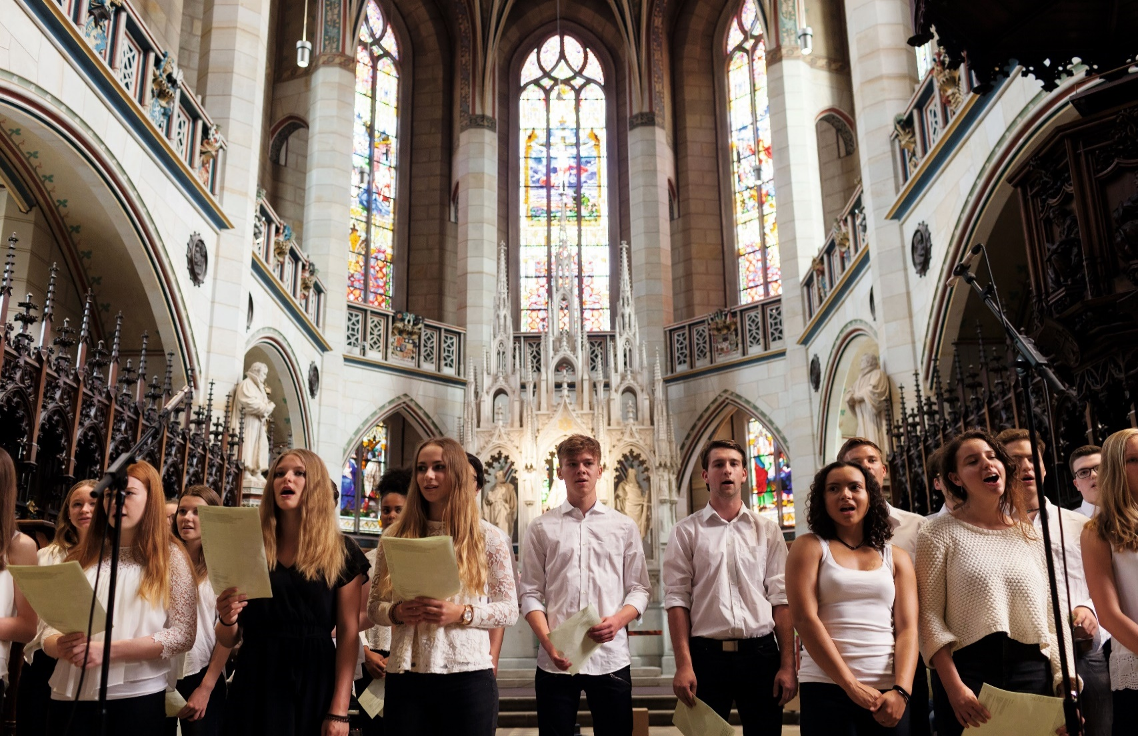

Die Äußerungen des kirchlichen Lebens im Jahr 2024

Erschienen am 23. Juli 2026

Erläuterungen u. Allg.Bem.
Zurück zum Inhaltsverzeichnis
Erläuterungen zur Statistik über die Äußerungen des kirchlichen Lebens

Dank der Mitarbeit in den einzelnen Kirchengemeinden liegen für das Jahr 2024 wieder Zahlen zum kirchlichen Leben vor. An einzelnen Stellen können trotzdem hochgerechnete oder geschätzte Zahlen in den Angaben enthalten sein.
Bereits ab dem Erhebungsjahr 2021 gilt, dass die Anzahl der Veranstaltungen, die via Videokonferenztools als Ersatz für Präsenzveranstaltungen durchgeführt werden, einschließlich der Teilnehmenden an diesen Veranstaltungen in die Erhebung einfließen.
Auch bei den Gottesdiensten werden seit dem alternative – also z.B. digitale – Formate ganz bewusst mitgezählt.
Ab dem Erhebungsjahr 2023 werden diese separat ausgewiesen. Darunter fallen sowohl hybride Gottesdienste (Präsenz und digital), die in beiden Formaten mitgezählt werden, als auch rein für Internet, Radio oder Fernsehen produzierte Gottesdienste, die gesondert erfasst sind. Auswertungen von Zugriffs- oder Zuschauendenzahlen werden weiterhin nicht veröffentlicht, die Angaben zu den Teilnehmenden enthalten im Bereich der Gottesdienste dementsprechend nur die in Präsenz teilnehmenden Personen.

Allgemeine Bemerkungen zu allen Tabellen

Wenn in den einzelnen Tabellenfeldern keine Zahlen eingetragen sind, so bedeutet:

- = nichts vorhanden,
0 = mehr als nichts, aber weniger als die Hälfte der kleinsten Einheit, die in der Tabelle zur Darstellung gebracht werden kann,
. = Zahlenwert unbekannt,
x = Tabellenfach gesperrt, weil Aussage nicht sinnvoll bzw. Fragestellung trifft nicht zu oder weil Angaben aufgrund § 50 DSG-EKD nicht veröffentlicht werden.

Außerdem bedeutet die Kennzeichnung einer Zahl mit
r = berichtigte Zahl.

Abweichungen in den Summen bei absoluten Zahlen und Prozentziffern (das Additionsergebnis ergibt nicht genau die Summe bzw. nicht genau 100 %) entstehen durch das Auf- und Abrunden der einzelnen Zahlen bzw. Prozentziffern.

Bevölkerungsdaten: Statistisches Bundesamt, www.destatis.de. Berechnung auf Grundlage des Zensus 2022.
Angaben zu katholischen Kirchenmitgliedern: Sekretariat der deutschen Bischofskonferenz (DBK).
Angaben zu anderen Christen: Vereinigung evangelischer Freikirchen (VEF), Arbeitsgemeinschaft christlicher Kirchen in Deutschland (ACK), Evangelische Zentralstelle für Weltanschauungsfragen (EZW).

© Evangelische Kirche in Deutschland (EKD) – Referat Betriebswirtschaft, IT und Statistik

Telefon: 0511 / 27 96 - 359, statistik@ekd.de
www.ekd.de/statistik

Zus 1
Zurück zum Inhaltsverzeichnis
Zusammenfassung 1: Kirchenmitgliedschaft und Amtshandlungen im Jahr 2024
Mitgliedschaft und Amtshandlungen |  | EKD-insgesamt | davon
 |  |  | Nord1) | Ost2) | Süd3) | West4)
 |  | 1 | 2 | 3 | 4 | 5

Kirchenmitglieder am 31.12.2024 |  | 17,979,849 | 4,781,748 | 1,948,281 | 5,153,323 | 6,096,497
darunter | Frauen | 9,937,647 | 2,678,392 | 1,098,372 | 2,799,340 | 3,361,543
 | Frauenanteil in % | 55.3 | 56.0 | 56.4 | 54.3 | 55.1
Kirchenaustritte |  | 352,561 | 103,909 | 36,058 | 98,660 | 113,934
 | in % der Kirchenmitglieder5) | 1.9 | 2.1 | 1.8 | 1.9 | 1.8
darunter | Frauen | 179,430 | 54,120 | 19,372 | 48,729 | 57,209
 | Frauenanteil in % | 50.9 | 52.1 | 53.7 | 49.4 | 50.2
Aufnahmen, Übertritte und Wiederaufnahmen |  | 16,326 | 5,102 | 1,281 | 4,696 | 5,247
 | in % der Kirchenmitglieder5) | 0.1 | 0.1 | 0.1 | 0.1 | 0.1
darunter | Frauen | 9,730 | 2,968 | 787 | 2,850 | 3,125
 | Frauenanteil in % | 59.6 | 58.2 | 61.4 | 60.7 | 59.6
davon | ehem. katholische Kirchenmitglieder | 5,082 | 823 | 262 | 1,901 | 2,096
 | Aufnahmen Anderschristlicher | 1,897 | 682 | 165 | 820 | 230
 | Wiederaufnahmen6) | 9,347 | 3,597 | 854 | 1,975 | 2,921
Kindertaufen |  | 103,072 | 27,504 | 7,959 | 33,674 | 33,935
davon | im 1. Lebensjahr | 52,741 | 13,542 | 2,717 | 19,862 | 16,620
 | Anteil an Kindertaufen in % | 51.2 | 49.2 | 34.1 | 59.0 | 49.0
 | Spättaufen (2.-14. Lebensjahr) | 50,331 | 13,962 | 5,242 | 13,812 | 17,315
Erwachsenentaufen7) |  | 10,514 | 3,376 | 2,253 | 1,991 | 2,894
darunter | Frauen | 5,786 | 1,879 | 1,282 | 1,051 | 1,574
 | Frauenanteil in % | 55.0 | 55.7 | 56.9 | 52.8 | 54.4
Konfirmierte |  | 125,199 | 34,673 | 11,261 | 38,983 | 40,282
Trauungen |  | 23,731 | 6,530 | 2,108 | 7,892 | 7,201
darunter | beide Personen evangelisch-landeskirchlich | 12,178 | 3,801 | 1,330 | 3,665 | 3,382
 | Anteil an Trauungen in % | 51.3 | 58.2 | 63.1 | 46.4 | 47.0
Bestattungen |  | 223,465 | 61,092 | 21,780 | 62,688 | 77,905
davon | evangelische Verstorbene | 210,929 | 58,050 | 20,190 | 59,415 | 73,274
 | Anteil an Bestattungen in % | 94.4 | 95.0 | 92.7 | 94.8 | 94.1
 | katholische Verstorbene | 4,951 | 997 | 245 | 1,644 | 2,065
 | weitere Verstorbene | 7,585 | 2,045 | 1,345 | 1,629 | 2,566
Ehrenamtliche |  | 886,014 | 203,651 | 121,349 | 310,003 | 251,011
darunter | Frauen | 607,358 | 142,600 | 80,180 | 210,884 | 173,694
 | Frauenanteil in % | 68.5 | 70.0 | 66.1 | 68.0 | 69.2

1) Nord: Evangelisch-lutherische Landeskirche in Braunschweig, Bremische Evangelische Kirche, Evangelisch-lutherische Landeskirche Hannovers, Evangelisch-Lutherische Kirche in Norddeutschland, Evangelisch-Lutherische Kirche in Oldenburg, Evangelisch-reformierte Kirche, Evangelisch-Lutherische Landeskirche Schaumburg-Lippe.
2) Ost: Evangelische Landeskirche Anhalt, Evangelische Kirche Berlin-Brandenburg-schlesische Oberlausitz, Evangelische Kirche in Mitteldeutschland, Evangelisch-Lutherische Landeskirche Sachsens.
3) Süd: Evangelische Landeskirche in Baden, Evangelisch-Lutherische Kirche in Bayern, Evangelische Kirche der Pfalz, Evangelische Kirche in Württemberg.
4) West: Evangelische Kirche in Hessen und Nassau, Evangelische Kirche von Kurhessen-Waldeck, Lippische Landeskirche, Evangelische Kirche im Rheinland, Evangelische Kirche von Westfalen.
5) Kirchenmitglieder Stand: 31.12.2023.
6) Wiederaufnahmen von Gemeinschaftslosen oder Angehörigen einer nichtchristlichen Religionsgemeinschaft, die früher aus einer evangelischen Landeskirche ausgetreten waren.
7) Taufen von religionsmündigen Personen (nach dem vollendeten 14. Lebensjahr).

Tabelle 1_GK
Zurück zum Inhaltsverzeichnis
Tabelle 1: Kirchenmitglieder, Kirchenaustritte und Aufnahmen nach Gliedkirchen im Jahr 2024
Gliedkirche | Kirchenmitglieder am 31.12.2024 |  | Kirchenaustritte |  |  |  | Erwachsenentaufen1) |  |  | Aufnahmen, Übertritte und Wiederaufnahmen2) |  |  |  | Aufnahmen einschließlich Erwachsenentaufen1)

 | insgesamt | darunter Frauen | insgesamt | in % der Kirchen- mitglieder3) | darunter Frauen | Frauen- anteil in % | insgesamt | darunter Frauen | Frauen- anteil in % | insgesamt | in % der Kirchen- mitglieder3) | darunter Frauen | Frauen- anteil in % | insgesamt | in % der Kirchen- mitglieder3) | darunter Frauen | Frauen- anteil in %

 | 1 | 2 | 3 | 4 | 5 | 6 | 7 | 8 | 9 | 10 | 11 | 12 | 13 | 14 | 15 | 16 | 17

Anhalt | 24,180 | 14,437 | 333 | 1.3 | 179 | 53.8 | 26 | 12 | 46.2 | 37 | 0.1 | 17 | 45.9 | 63 | 0.2 | 29 | 46.0
Baden | 974,576 | 534,421 | 19,318 | 1.9 | 9,678 | 50.1 | 418 | 230 | 55.0 | 826 | 0.1 | 506 | 61.3 | 1,244 | 0.1 | 736 | 59.2
Bayern | 2,025,552 | 1,096,917 | 42,291 | 2.0 | 20,898 | 49.4 | 593 | 333 | 56.2 | 1,950 | 0.1 | 1,158 | 59.4 | 2,543 | 0.1 | 1,491 | 58.6
Berlin-Brandenburg- schlesische Oberlausitz | 774,820 | 441,224 | 16,536 | 2.1 | 9,034 | 54.6 | 1,058 | 592 | 56.0 | 630 | 0.1 | 383 | 60.8 | 1,688 | 0.2 | 975 | 57.8
Braunschweig | 274,517 | 154,515 | 5,062 | 1.8 | 2,581 | 51.0 | 125 | 67 | 53.6 | 308 | 0.1 | 167 | 54.2 | 433 | 0.2 | 234 | 54.0
Bremen | 153,584 | 88,799 | 3,305 | 2.1 | 1,753 | 53.0 | 184 | 101 | 54.9 | 221 | 0.1 | 138 | 62.4 | 405 | 0.3 | 239 | 59.0
Hannover | 2,163,815 | 1,199,063 | 41,446 | 1.9 | 21,169 | 51.1 | 964 | 538 | 55.8 | 2,192 | 0.1 | 1,233 | 56.3 | 3,156 | 0.1 | 1,771 | 56.1
Hessen und Nassau | 1,269,605 | 694,078 | 27,363 | 2.1 | 13,771 | 50.3 | 691 | 383 | 55.4 | 1,341 | 0.1 | 821 | 61.2 | 2,032 | 0.2 | 1,204 | 59.3
Kurhessen-Waldeck | 687,526 | 371,605 | 11,281 | 1.6 | 5,458 | 48.4 | 322 | 180 | 55.9 | 570 | 0.1 | 303 | 53.2 | 892 | 0.1 | 483 | 54.1
Lippe | 130,705 | 71,946 | 2,303 | 1.7 | 1,147 | 49.8 | 58 | 28 | 48.3 | 85 | 0.1 | 48 | 56.5 | 143 | 0.1 | 76 | 53.1
Mitteldeutschland | 573,777 | 323,502 | 9,424 | 1.6 | 5,017 | 53.2 | 511 | 314 | 61.4 | 268 | 0.0 | 175 | 65.3 | 779 | 0.1 | 489 | 62.8
Nordkirche | 1,646,039 | 936,101 | 43,581 | 2.6 | 23,299 | 53.5 | 1,881 | 1,051 | 55.9 | 1,686 | 0.1 | 1,036 | 61.4 | 3,567 | 0.2 | 2,087 | 58.5
Oldenburg | 349,599 | 195,984 | 7,829 | 2.2 | 4,059 | 51.8 | 172 | 89 | 51.7 | 318 | 0.1 | 185 | 58.2 | 490 | 0.1 | 274 | 55.9
Pfalz | 429,934 | 235,097 | 7,198 | 1.6 | 3,597 | 50.0 | 121 | 63 | 52.1 | 364 | 0.1 | 226 | 62.1 | 485 | 0.1 | 289 | 59.6
Reformierte Kirche | 151,083 | 80,075 | 2,086 | 1.3 | 954 | 45.7 | 36 | 23 | 63.9 | 280 | 0.2 | 164 | 58.6 | 316 | 0.2 | 187 | 59.2
Rheinland | 2,122,717 | 1,180,967 | 41,624 | 1.9 | 21,321 | 51.2 | 1,104 | 602 | 54.5 | 2,073 | 0.1 | 1,253 | 60.4 | 3,177 | 0.1 | 1,855 | 58.4
Sachsen | 575,504 | 319,209 | 9,765 | 1.6 | 5,142 | 52.7 | 658 | 364 | 55.3 | 346 | 0.1 | 212 | 61.3 | 1,004 | 0.2 | 576 | 57.4
Schaumburg-Lippe | 43,111 | 23,855 | 600 | 1.4 | 305 | 50.8 | 14 | 10 | 71.4 | 97 | 0.2 | 45 | 46.4 | 111 | 0.3 | 55 | 49.5
Westfalen | 1,885,944 | 1,042,947 | 31,363 | 1.6 | 15,512 | 49.5 | 719 | 381 | 53.0 | 1,178 | 0.1 | 700 | 59.4 | 1,897 | 0.1 | 1,081 | 57.0
Württemberg | 1,723,261 | 932,905 | 29,853 | 1.7 | 14,556 | 48.8 | 859 | 425 | 49.5 | 1,556 | 0.1 | 960 | 61.7 | 2,415 | 0.1 | 1,385 | 57.3

Insgesamt | 17,979,849 | 9,937,647 | 352,561 | 1.9 | 179,430 | 50.9 | 10,514 | 5,786 | 55.0 | 16,326 | 0.1 | 9,730 | 59.6 | 26,840 | 0.1 | 15,516 | 57.8

1) Taufen von religionsmündigen Personen (nach dem vollendeten 14. Lebensjahr).
2) Wiederaufnahmen von Gemeinschaftslosen oder Angehörigen einer nichtchristlichen Religionsgemeinschaft, die früher aus einer evangelischen Landeskirche ausgetreten waren.
3) Kirchenmitglieder Stand: 31.12.2023.

Tabelle 2a_GK
Zurück zum Inhaltsverzeichnis
Tabelle 2a: Taufen nach Gliedkirchen im Jahr 2024
Gliedkirche | Taufen insgesamt | davon
 |  | Kindertaufen |  |  |  |  |  | Erwachsenentaufen1)
 |  | insgesamt | Anteil an Taufen in % | davon
 |  |  |  | im 1. Lebensjahr |  | Spättaufen2)
 |  |  |  | insgesamt | Anteil an Kinder- taufen in % | insgesamt | Anteil an Kinder- taufen in % | insgesamt | Anteil an Taufen in %

 | 1 | 2 | 3 | 4 | 5 | 6 | 7 | 8 | 9

Anhalt | 122 | 96 | 78.7 | 31 | 32.3 | 65 | 67.7 | 26 | 21.3
Baden | 6,312 | 5,894 | 93.4 | 2,984 | 50.6 | 2,910 | 49.4 | 418 | 6.6
Bayern | 14,314 | 13,721 | 95.9 | 8,789 | 64.1 | 4,932 | 35.9 | 593 | 4.1
Berlin-Brandenburg- schlesische Oberlausitz | 4,174 | 3,116 | 74.7 | 1,101 | 35.3 | 2,015 | 64.7 | 1,058 | 25.3
Braunschweig | 1,748 | 1,623 | 92.8 | 708 | 43.6 | 915 | 56.4 | 125 | 7.2
Bremen | 779 | 595 | 76.4 | 223 | 37.5 | 372 | 62.5 | 184 | 23.6
Hannover | 14,460 | 13,496 | 93.3 | 7,072 | 52.4 | 6,424 | 47.6 | 964 | 6.7
Hessen und Nassau | 7,975 | 7,284 | 91.3 | 3,631 | 49.8 | 3,653 | 50.2 | 691 | 8.7
Kurhessen-Waldeck | 4,485 | 4,163 | 92.8 | 2,311 | 55.5 | 1,852 | 44.5 | 322 | 7.2
Lippe | 657 | 599 | 91.2 | 294 | 49.1 | 305 | 50.9 | 58 | 8.8
Mitteldeutschland | 2,782 | 2,271 | 81.6 | 738 | 32.5 | 1,533 | 67.5 | 511 | 18.4
Nordkirche | 10,299 | 8,418 | 81.7 | 3,572 | 42.4 | 4,846 | 57.6 | 1,881 | 18.3
Oldenburg | 2,293 | 2,121 | 92.5 | 1,085 | 51.2 | 1,036 | 48.8 | 172 | 7.5
Pfalz | 2,654 | 2,533 | 95.4 | 1,298 | 51.2 | 1,235 | 48.8 | 121 | 4.6
Reformierte Kirche | 972 | 936 | 96.3 | 718 | 76.7 | 218 | 23.3 | 36 | 3.7
Rheinland | 12,797 | 11,693 | 91.4 | 5,152 | 44.1 | 6,541 | 55.9 | 1,104 | 8.6
Sachsen | 3,134 | 2,476 | 79.0 | 847 | 34.2 | 1,629 | 65.8 | 658 | 21.0
Schaumburg-Lippe | 329 | 315 | 95.7 | 164 | 52.1 | 151 | 47.9 | 14 | 4.3
Westfalen | 10,915 | 10,196 | 93.4 | 5,232 | 51.3 | 4,964 | 48.7 | 719 | 6.6
Württemberg | 12,385 | 11,526 | 93.1 | 6,791 | 58.9 | 4,735 | 41.1 | 859 | 6.9

Insgesamt | 113,586 | 103,072 | 90.7 | 52,741 | 51.2 | 50,331 | 48.8 | 10,514 | 9.3

1) Taufen von religionsmündigen Personen (nach dem vollendeten 14. Lebensjahr).
2) Taufen von Kindern nach dem vollendeten 1. Lebensjahr bis zum vollendeten 14. Lebensjahr.

Zus 2
Zurück zum Inhaltsverzeichnis
Zusammenfassung 2: Kindertaufen nach Konfession der Sorgeberechtigten im Jahr 2024
Kindertaufen nach Konfession der Sorgeberechtigten |  |  |  |  | EKD-insgesamt | davon
 |  |  |  |  |  | Nord1) | Ost2) | Süd3) | West4)
 |  |  |  |  | 1 | 2 | 3 | 4 | 5

Kindertaufen |  |  |  |  | 103,072 | 27,504 | 7,959 | 33,674 | 33,935
darunter | im 1. Lebensjahr |  |  |  | 52,741 | 13,542 | 2,717 | 19,862 | 16,620
 | Anteil an Kindertaufen im 1. Lebensjahr in % |  |  |  | 51.2 | 49.2 | 34.1 | 59.0 | 49.0
davon | von Kindern mit mindestens 1 evangelischen Sorgeberechtigten zusammen |  |  |  | 96,109 | 25,360 | 7,298 | 31,491 | 31,960
 | darunter | im 1. Lebensjahr |  |  | 50,690 | 13,076 | 2,567 | 19,018 | 16,029
 |  | Anteil an Kindertaufen im 1. Lebensjahr in % |  |  | 52.7 | 51.6 | 35.2 | 60.4 | 50.2
 | davon | von Kindern aus evangelisch-landeskirchlichen Ehen |  |  | 35,426 | 11,005 | 2,379 | 10,305 | 11,737
 |  | darunter | im 1. Lebensjahr |  | 19,660 | 6,076 | 881 | 6,532 | 6,171
 |  |  | Anteil an Kindertaufen im 1. Lebensjahr in % |  | 55.5 | 55.2 | 37.0 | 63.4 | 52.6
 |  | von Kindern aus konfessions- oder glaubensverschiedenen Ehen |  |  | 44,920 | 10,082 | 3,711 | 15,374 | 15,753
 |  | darunter | im 1. Lebensjahr |  | 22,950 | 4,831 | 1,265 | 9,183 | 7,671
 |  |  | Anteil an Kindertaufen im 1. Lebensjahr in % |  | 51.1 | 47.9 | 34.1 | 59.7 | 48.7
 |  | davon | evangelisch / katholisch |  | 20,343 | 2,437 | 639 | 8,758 | 8,509
 |  |  | darunter | im 1. Lebensjahr | 11,676 | 1,338 | 256 | 5,634 | 4,448
 |  |  |  | Anteil an Kindertaufen im 1. Lebensjahr in % | 57.4 | 54.9 | 40.1 | 64.3 | 52.3
 |  |  | evangelisch / anderschristlich |  | 1,076 | 285 | 77 | 237 | 477
 |  |  | darunter | im 1. Lebensjahr | 485 | 133 | 27 | 128 | 197
 |  |  |  | Anteil an Kindertaufen im 1. Lebensjahr in % | 45.1 | 46.7 | 35.1 | 54.0 | 41.3
 |  |  | evangelisch / nichtchristlich |  | 23,501 | 7,360 | 2,995 | 6,379 | 6,767
 |  |  | darunter | im 1. Lebensjahr | 10,789 | 3,360 | 982 | 3,421 | 3,026
 |  |  |  | Anteil an Kindertaufen im 1. Lebensjahr in % | 45.9 | 45.7 | 32.8 | 53.6 | 44.7
 |  | von nichtehelich geborenen Kindern mit mindestens 1 evangelischen Sorgeberechtigten |  |  | 15,763 | 4,273 | 1,208 | 5,812 | 4,470
 |  | darunter | im 1. Lebensjahr |  | 8,080 | 2,169 | 421 | 3,303 | 2,187
 |  |  | Anteil an Kindertaufen im 1. Lebensjahr in % |  | 51.3 | 50.8 | 34.9 | 56.8 | 48.9
 | von weiteren Kindern |  |  |  | 6,963 | 2,144 | 661 | 2,183 | 1,975
 | darunter | im 1. Lebensjahr |  |  | 2,051 | 466 | 150 | 844 | 591
 |  | Anteil an Kindertaufen im 1. Lebensjahr in % |  |  | 29.5 | 21.7 | 22.7 | 38.7 | 29.9

1) Nord: Evangelisch-lutherische Landeskirche in Braunschweig, Bremische Evangelische Kirche, Evangelisch-lutherische Landeskirche Hannovers, Evangelisch-Lutherische Kirche in Norddeutschland, Evangelisch-Lutherische Kirche in Oldenburg, Evangelisch-reformierte Kirche, Evangelisch-Lutherische Landeskirche Schaumburg-Lippe.
2) Ost: Evangelische Landeskirche Anhalt, Evangelische Kirche Berlin-Brandenburg-schlesische Oberlausitz, Evangelische Kirche in Mitteldeutschland, Evangelisch-Lutherische Landeskirche Sachsens.
3) Süd: Evangelische Landeskirche in Baden, Evangelisch-Lutherische Kirche in Bayern, Evangelische Kirche der Pfalz, Evangelische Kirche in Württemberg.
4) West: Evangelische Kirche in Hessen und Nassau, Evangelische Kirche von Kurhessen-Waldeck, Lippische Landeskirche, Evangelische Kirche im Rheinland, Evangelische Kirche von Westfalen.

Tabelle 2b_GK
Zurück zum Inhaltsverzeichnis
Tabelle 2b: Kindertaufen nach Konfession der Sorgeberechtigten nach Gliedkirchen im Jahr 2024
Gliedkirche | Kindertaufen |  |  | davon
 |  |  |  | Taufen von Kindern aus evangelisch- landeskirchlichen Ehen |  |  |  | Taufen von Kindern aus konfessions- oder glaubensverschiedenen Ehen mit 1 evangelischen Sorgeberechtigten |  |  |  | Taufen von weiteren Kindern1)

 | ins- gesamt | darunter im 1. Lebens- jahr | Anteil an Kinder- taufen in % | ins- gesamt | Anteil an Kinder- taufen in % | darunter im 1. Lebens- jahr | Anteil an Kinder- taufen im 1. Lebens- jahr in % | ins- gesamt | Anteil an Kinder- taufen in % | darunter im 1. Lebens- jahr | Anteil an Kinder- taufen im 1. Lebens- jahr in % | ins- gesamt | Anteil an Kinder- taufen in % | darunter im 1. Lebens- jahr | Anteil an Kinder- taufen im 1. Lebens- jahr in %

 | 1 | 2 | 3 | 4 | 5 | 6 | 7 | 8 | 9 | 10 | 11 | 12 | 13 | 14 | 15

Anhalt | 96 | 31 | 32.3 | 19 | 19.8 | 6 | 19.4 | 49 | 51.0 | 20 | 65 | 28 | 29.2 | 5 | 16.1
Baden | 5,894 | 2,984 | 50.6 | 1,536 | 26.1 | 803 | 26.9 | 2,689 | 45.6 | 1,412 | 47.3 | 1,669 | 28.3 | 769 | 25.8
Bayern | 13,721 | 8,789 | 64.1 | 3,884 | 28.3 | 2,741 | 31.2 | 6,473 | 47.2 | 4,157 | 47.3 | 3,364 | 24.5 | 1,891 | 21.5
Berlin-Brandenburg- schlesische Oberlausitz | 3,116 | 1,101 | 35.3 | 1,031 | 33.1 | 364 | 33.1 | 1,582 | 50.8 | 560 | 50.9 | 503 | 16.1 | 177 | 16.1
Braunschweig | 1,623 | 708 | 43.6 | 699 | 43.1 | 342 | 48.3 | 578 | 35.6 | 238 | 33.6 | 346 | 21.3 | 128 | 18.1
Bremen | 595 | 223 | 37.5 | 209 | 35.1 | 90 | 40.4 | 239 | 40.2 | 92 | 41.3 | 147 | 24.7 | 41 | 18.4
Hannover | 13,496 | 7,072 | 52.4 | 5,643 | 41.8 | 3,277 | 46.3 | 4,730 | 35.0 | 2,394 | 33.9 | 3,123 | 23.1 | 1,401 | 19.8
Hessen und Nassau | 7,284 | 3,631 | 49.8 | 2,786 | 38.2 | 1,563 | 43.0 | 3,083 | 42.3 | 1,529 | 42.1 | 1,415 | 19.4 | 539 | 14.8
Kurhessen-Waldeck | 4,163 | 2,311 | 55.5 | 1,894 | 45.5 | 1,104 | 47.8 | 1,276 | 30.7 | 646 | 28.0 | 993 | 23.9 | 561 | 24.3
Lippe | 599 | 294 | 49.1 | 277 | 46.2 | 150 | 51.0 | 229 | 38.2 | 100 | 34.0 | 93 | 15.5 | 44 | 15.0
Mitteldeutschland | 2,271 | 738 | 32.5 | 473 | 20.8 | 190 | 25.7 | 960 | 42.3 | 310 | 42.0 | 838 | 36.9 | 238 | 32.2
Nordkirche | 8,418 | 3,572 | 42.4 | 2,970 | 35.3 | 1,408 | 39.4 | 3,341 | 39.7 | 1,416 | 39.6 | 2,107 | 25.0 | 748 | 20.9
Oldenburg | 2,121 | 1,085 | 51.2 | 826 | 38.9 | 453 | 41.8 | 790 | 37.2 | 415 | 38.2 | 505 | 23.8 | 217 | 20.0
Pfalz | 2,533 | 1,298 | 51.2 | 688 | 27.2 | 350 | 27.0 | 1,134 | 44.8 | 618 | 47.6 | 711 | 28.1 | 330 | 25.4
Reformierte Kirche | 936 | 718 | 76.7 | 521 | 55.7 | 415 | 57.8 | 298 | 31.8 | 224 | 31.2 | 117 | 12.5 | 79 | 11.0
Rheinland | 11,693 | 5,152 | 44.1 | 3,078 | 26.3 | 1,366 | 26.5 | 6,092 | 52.1 | 2,773 | 53.8 | 2,523 | 21.6 | 1,013 | 19.7
Sachsen | 2,476 | 847 | 34.2 | 856 | 34.6 | 321 | 37.9 | 1,120 | 45.2 | 375 | 44.3 | 500 | 20.2 | 151 | 17.8
Schaumburg-Lippe | 315 | 164 | 52.1 | 137 | 43.5 | 91 | 55.5 | 106 | 33.7 | 52 | 31.7 | 72 | 22.9 | 21 | 12.8
Westfalen | 10,196 | 5,232 | 51.3 | 3,702 | 36.3 | 1,988 | 38.0 | 5,073 | 49.8 | 2,623 | 50.1 | 1,421 | 13.9 | 621 | 11.9
Württemberg | 11,526 | 6,791 | 58.9 | 4,197 | 36.4 | 2,638 | 38.8 | 5,078 | 44.1 | 2,996 | 44.1 | 2,251 | 19.5 | 1,157 | 17.0

Insgesamt | 103,072 | 52,741 | 51.2 | 35,426 | 34.4 | 19,660 | 37.3 | 44,920 | 43.6 | 22,950 | 43.5 | 22,726 | 22.0 | 10,131 | 19.2
Spättaufen2) |  | 50,331 | 48.8 |  |  | 15,766 | 31.3 |  |  | 21,970 | 43.7 |  |  | 12,595 | 25.0

1) Taufen von nichtehelich geborenen Kindern mit mindestens 1 evangelischen Sorgeberechtigten sowie Taufen von weiteren Kindern.
2) Taufen von Kindern nach dem vollendeten 1. Lebensjahr bis zum vollendeten 14. Lebensjahr.

Zus 3
Zurück zum Inhaltsverzeichnis
Zusammenfassung 3: Trauungen im Jahr 2024
Trauungen nach Konfession der Personen |  |  | EKD-insgesamt | davon
 |  |  |  | Nord1) | Ost2) | Süd3) | West4)
 |  |  | 1 | 2 | 3 | 4 | 5

Evangelisch-landeskirchliche Trauungen |  |  | 23,731 | 6,530 | 2,108 | 7,892 | 7,201
davon | beide Personen evangelisch-landeskirchlich |  | 12,178 | 3,801 | 1,330 | 3,665 | 3,382
 | Anteil an Trauungen in % |  | 51.3 | 58.2 | 63.1 | 46.4 | 47.0
 | evangelisch-landeskirchlich mit 1 konfessions- oder glaubensverschiedenen Person |  | 11,399 | 2,675 | 778 | 4,142 | 3,804
 | Anteil an Trauungen in % |  | 48.0 | 41.0 | 36.9 | 52.5 | 52.8
 | davon | katholisch | 5,753 | 813 | 315 | 2,506 | 2,119
 |  | anderschristlich | 480 | 89 | 55 | 163 | 173
 |  | nichtchristlich | 5,166 | 1,773 | 408 | 1,473 | 1,512
 | keine Person evangelisch-landeskirchlich5) |  | 154 | 54 | - | 85 | 15
 | Anteil an Trauungen in % |  | 0.6 | 0.8 | - | 1.1 | 0.2

1) Nord: Evangelisch-lutherische Landeskirche in Braunschweig, Bremische Evangelische Kirche, Evangelisch- lutherische Landeskirche Hannovers, Evangelisch-Lutherische Kirche in Norddeutschland, Evangelisch-Lutherische Kirche in Oldenburg, Evangelisch-reformierte Kirche, Evangelisch-Lutherische Landeskirche Schaumburg-Lippe.
2) Ost: Evangelische Landeskirche Anhalt, Evangelische Kirche Berlin-Brandenburg-schlesische Oberlausitz, Evangelische Kirche in Mitteldeutschland, Evangelisch-Lutherische Landeskirche Sachsens.
3) Süd: Evangelische Landeskirche in Baden, Evangelisch-Lutherische Kirche in Bayern, Evangelische Kirche der Pfalz, Evangelische Kirche in Württemberg.
4) West: Evangelische Kirche in Hessen und Nassau, Evangelische Kirche von Kurhessen-Waldeck, Lippische Landeskirche, Evangelische Kirche im Rheinland, Evangelische Kirche von Westfalen.
5) Nach landeskirchlichem Recht nicht vorgesehen.

Tabelle 3_GK
Zurück zum Inhaltsverzeichnis
Tabelle 3: Trauungen nach Gliedkirchen im Jahr 2024
Gliedkirche | Evangelisch- landeskirchliche Trauungen insgesamt | darunter |  | gottesdienstliche Feiern anlässlich einer Ehe- schließung
 |  | beide Personen evangelisch-landeskirchlich

 |  | insgesamt | Anteil an Trauungen in %

 | 1 | 2 | 3 | 4

Anhalt | 34 | 9 | 26.5 | 9
Baden1) | 1,311 | 598 | 45.6 | -
Bayern | 3,104 | 1,335 | 43.0 | 61
Berlin-Brandenburg- schlesische Oberlausitz | 927 | 671 | 72.4 | 573
Braunschweig | 387 | 229 | 59.2 | 32
Bremen1) | 154 | 70 | 45.5 | -
Hannover | 3,231 | 1,853 | 57.4 | 553
Hessen und Nassau1) | 1,835 | 921 | 50.2 | -
Kurhessen-Waldeck2) | 1,067 | 622 | 58.3 | -
Lippe | 130 | 68 | 52.3 | 9
Mitteldeutschland | 702 | 266 | 37.9 | 60
Nordkirche | 2,087 | 1,238 | 59.3 | 457
Oldenburg | 402 | 223 | 55.5 | 47
Pfalz | 605 | 250 | 41.3 | -
Reformierte Kirche1) | 183 | 132 | 72.1 | -
Rheinland1) | 2,128 | 801 | 37.6 | -
Sachsen | 445 | 384 | 86.3 | 405
Schaumburg-Lippe | 86 | 56 | 65.1 | 15
Westfalen | 2,041 | 970 | 47.5 | -
Württemberg | 2,872 | 1,482 | 51.6 | 19

Insgesamt | 23,731 | 12,178 | 51.3 | 2,240

1) Gottesdienstliche Feiern anlässlich einer Eheschließung (Spalte 4) sind nach landeskirchlichem Recht nicht möglich.
2) Gottesdienstliche Feiern anlässlich einer Eheschließung (Spalte 4) sind nach landeskirchlichem Recht nicht vorgesehen.

Tabelle 4_GK
Zurück zum Inhaltsverzeichnis
Tabelle 4: Konfirmand*innen und Konfirmierte nach Gliedkirchen im Jahr 2024
Gliedkirche | Konfirmand*innen am 31.12.2024 | Konfirmierte 2024 |  | Taufen anlässlich der Konfirmation
 |  | insgesamt | Konfirmations- quote1)

 | 1 | 2 | 3 | 4

Anhalt | 126 | 109 | 61.4 | 7
Baden | 7,143 | 6,946 | 73.7 | 316
Bayern | 15,207 | 15,316 | 72.9 | 253
Berlin-Brandenburg- schlesische Oberlausitz | 4,007 | 3,917 | 67.9 | 833
Braunschweig | 1,915 | 1,967 | 80.9 | 159
Bremen | 958 | 837 | 76.8 | 138
Hannover | 16,586 | 16,421 | 79.8 | 876
Hessen und Nassau | 10,418 | 9,553 | 80.7 | 466
Kurhessen-Waldeck2) | 5,672 | 4,992 | 80.9 | 177
Lippe | 825 | 790 | 70.6 | 34
Mitteldeutschland | 3,290 | 3,026 | 61.4 | 70
Nordkirche | 12,118 | 11,440 | 76.8 | 1,672
Oldenburg | 2,733 | 2,467 | 75.0 | 156
Pfalz | 3,156 | 2,850 | 71.7 | 58
Reformierte Kirche | 1,177 | 1,198 | 89.0 | 41
Rheinland3) | 13,779 | 13,228 | 72.6 | 657
Sachsen4) | 4,285 | 4,209 | 76.5 | 253
Schaumburg-Lippe | 310 | 343 | 86.7 | 43
Westfalen | 11,795 | 11,719 | 76.1 | 479
Württemberg5) | 13,806 | 13,871 | 84.1 | 879

Insgesamt | 129,306 | 125,199 | 76.3 | 7,567
Spättaufen6) |  |  |  | 3,602

1) Anteil der Konfirmierten an den 13-14-jährigen Kirchenmitgliedern (Mittelwert) am 31.12.2023.
2) Die Angaben der Konfirmand*innen (Spalte 1) des Erhebungsjahres 2024 liegen zum Berichtszeitpunkt nicht vor. Stattdessen werden hier die Angaben des Erhebungsjahres 2023 verwendet.
3) Die Angaben der Konfirmierten (Spalte 2) und die Angaben der Taufen anlässlich der Konfirmation (Spalte 4) beinhalten jeweils 219 Taufen anstelle der Konfirmation.
4) Die Angaben der Konfirmierten (Spalte 2) beinhalten 253 Taufen in einem Konfirmationsgottesdienst und die Taufen anlässlich der Konfirmation (Spalte 4) sind Taufen in einem Konfirmationsgottesdienst.
5) Die Angaben der Konfirmierten (Spalte 2) und die Angaben der Taufen anlässlich der Konfirmation (Spalte 4) beinhalten jeweils 391 Taufen anstelle der Konfirmation.
6) Taufen von Kindern nach dem vollendeten 1. Lebensjahr bis zum vollendeten 14. Lebensjahr. Die Angabe beinhaltet für die Evangelisch-Lutherische Landeskirche Sachsens 34 Spättaufen in einem Konfirmationsgottesdienst sowie für die Evangelische Kirche im Rheinland 84 Spättaufen anstelle der Konfirmation und für die Evangelische Landeskirche in Württemberg 151 Spättaufen anstelle der Konfirmation.

Tabelle 5_GK
Zurück zum Inhaltsverzeichnis
Tabelle 5: Kirchliche Bestattungen nach Gliedkirchen im Jahr 2024
Gliedkirche | Von evangelischen Theolog*innen kirchlich Bestattete
 | insgesamt | davon
 |  | evangelische Verstorbene |  | katholische Verstorbene | weitere Verstorbene
 |  | insgesamt | Anteil an Bestattungen in %

 | 1 | 2 | 3 | 4 | 5

Anhalt | 421 | 367 | 87.2 | 7 | 47
Baden | 11,558 | 10,836 | 93.8 | 407 | 315
Bayern | 22,821 | 21,536 | 94.4 | 638 | 647
Berlin-Brandenburg- schlesische Oberlausitz | 8,193 | 7,627 | 93.1 | 102 | 464
Braunschweig | 3,577 | 3,397 | 95.0 | 74 | 106
Bremen | 1,870 | 1,769 | 94.6 | 42 | 59
Hannover | 29,703 | 28,537 | 96.1 | 436 | 730
Hessen und Nassau | 18,180 | 17,141 | 94.3 | 464 | 575
Kurhessen-Waldeck | 10,027 | 9,613 | 95.9 | 168 | 246
Lippe | 1,763 | 1,721 | 97.6 | 9 | 33
Mitteldeutschland | 6,606 | 5,950 | 90.1 | 84 | 572
Nordkirche | 18,531 | 17,279 | 93.2 | 310 | 942
Oldenburg | 4,232 | 4,162 | 98.3 | 42 | 28
Pfalz | 6,463 | 6,050 | 93.6 | 213 | 200
Reformierte Kirche | 2,151 | 2,010 | 93.4 | 44 | 97
Rheinland | 24,964 | 22,842 | 91.5 | 1,026 | 1,096
Sachsen | 6,560 | 6,246 | 95.2 | 52 | 262
Schaumburg-Lippe | 1,028 | 896 | 87.2 | 49 | 83
Westfalen | 22,971 | 21,957 | 95.6 | 398 | 616
Württemberg | 21,846 | 20,993 | 96.1 | 386 | 467

Insgesamt | 223,465 | 210,929 | 94.4 | 4,951 | 7,585

Zus 4
Zurück zum Inhaltsverzeichnis
Zusammenfassung 4: Heiliges Abendmahl und Gottesdienste im Jahr 2024
Heiliges Abendmahl und Gottesdienste |  |  | EKD-insgesamt | davon
 |  |  |  | Nord1) | Ost2) | Süd3) | West4)
 |  |  | 1 | 2 | 3 | 4 | 5

Abendmahlsfeiern
 | in Gottesdiensten oder im Anschluss daran | Feiern | 138,073 | 25,100 | 28,709 | 40,950 | 43,314
 |  | Feiern je 100 Gottesdienstfeiern5) | 22 | 20 | 24 | 20 | 26
 |  | Teilnehmende6) | 4,587,831 | 863,564 | 849,940 | 1,484,386 | 1,389,941
 |  | Teilnehmende je Feier | 33 | 34 | 30 | 36 | 32
 | als Haus- und Krankenabendmahl | Feiern | 9,471 | 2,010 | 1,548 | 2,814 | 3,099
 |  | Teilnehmende6) | 43,340 | 9,209 | 6,172 | 14,029 | 13,930
 |  | Teilnehmende je Feier | 5 | 5 | 4 | 5 | 4
Gottesdienste in Präsenz
 | Gottesdienste an Sonn- und Feiertagen (ohne Heiligabend) |  | 716,831 | 145,934 | 134,215 | 241,071 | 195,611
 | darunter | Kindergottesdienste | 98,330 | 17,586 | 16,893 | 37,988 | 25,863
 |  | Familiengottesdienste | 57,574 | 14,497 | 11,949 | 13,933 | 17,195
 |  | Jugendgottesdienste | 7,781 | 1,991 | 758 | 2,379 | 2,653
 | Anzahl der Werktagsgottesdienste |  | 185,577 | 39,239 | 22,448 | 59,405 | 64,485
 | davon | Passionsgottesdienste | 17,088 | 3,875 | 1,986 | 5,595 | 5,632
 |  | Jahresschlussgottesdienste | 12,286 | 2,468 | 2,661 | 3,810 | 3,347
 |  | Jugendgottesdienste an Werktagen | 6,430 | 2,208 | 645 | 1,667 | 1,910
 |  | weitere Werktagsgottesdienste7) | 149,773 | 30,688 | 17,156 | 48,333 | 53,596
 | Durchschnittliche Gottesdienstteilnahme8) |  | 474,127 | 102,558 | 70,355 | 164,805 | 136,410
 |  | in % der Kirchenmitglieder9) | 2.6 | 2.1 | 3.5 | 3.1 | 2.2
Gottesdienstfeiern und Gottesdienstteilnehmende in Präsenz
 | am Sonntag Invokavit | Gottesdienstfeiern10) | 10,529 | 2,130 | 1,890 | 3,475 | 3,034
 |  | Teilnehmende6) | 384,895 | 82,583 | 51,472 | 133,885 | 116,955
 |  | Kindergottesdienstfeiern | 5,237 | 1,115 | 695 | 1,957 | 1,470
 |  | Teilnehmende6) | 98,066 | 23,090 | 9,694 | 40,653 | 24,629
 | am Karfreitag | Gottesdienstfeiern10) | 13,571 | 2,781 | 2,713 | 4,426 | 3,651
 |  | Teilnehmende6) | 577,097 | 107,999 | 98,606 | 221,324 | 149,168
 | am Erntedankfest | Gottesdienstfeiern10) | 14,478 | 2,920 | 4,056 | 4,041 | 3,461
 |  | Teilnehmende6) | 1,033,407 | 213,281 | 201,941 | 354,924 | 263,261
 | am 1. Advent | Gottesdienstfeiern10) | 10,698 | 2,330 | 1,909 | 3,442 | 3,017
 |  | Teilnehmende6) | 652,591 | 142,508 | 108,120 | 226,644 | 175,319
 | am Heiligen Abend | Gottesdienstfeiern10) | 34,453 | 8,479 | 8,811 | 8,466 | 8,697
 |  | Teilnehmende6) | 5,696,881 | 1,504,004 | 1,171,489 | 1,510,491 | 1,510,897
Digitale Gottesdienste |  |  | 34,297 | 5,876 | 2,115 | 17,614 | 8,692
darunter | ausschließlich für Internet, Radio oder Fernsehen produziert |  | 5,034 | 1,526 | 391 | 1,959 | 1,158

1) Nord: Evangelisch-lutherische Landeskirche in Braunschweig, Bremische Evangelische Kirche, Evangelisch-lutherische Landeskirche Hannovers, Evangelisch-Lutherische Kirche in Norddeutschland, Evangelisch-Lutherische Kirche in Oldenburg, Evangelisch-reformierte Kirche, Evangelisch-Lutherische Landeskirche Schaumburg-Lippe.
2) Ost: Evangelische Landeskirche Anhalt, Evangelische Kirche Berlin-Brandenburg-schlesische Oberlausitz, Evangelische Kirche in Mitteldeutschland, Evangelisch-Lutherische Landeskirche Sachsens.
3) Süd: Evangelische Landeskirche in Baden, Evangelisch-Lutherische Kirche in Bayern, Evangelische Kirche der Pfalz, Evangelische Kirche in Württemberg.
4) West: Evangelische Kirche in Hessen und Nassau, Evangelische Kirche von Kurhessen-Waldeck, Lippische Landeskirche, Evangelische Kirche im Rheinland, Evangelische Kirche von Westfalen.
5) Ohne Kindergottesdienste und ohne Werktagsgottesdienste.
6) Teilnehmende in Präsenz.
7) Andere Gottesdienste an Werktagen (einschl. Schul- und Schüler*innengottesdienste sowie Gottesdienste in Senioren- und Pflegeeinrichtungen, Krankenhäusern und diakonischen Einrichtungen).
8) Durchschnitt aus der Anzahl der Teilnehmenden an Gottesdiensten der Sonntage Invokavit und 1. Advent mit der Wertung zwei zu eins ohne Berücksichtigung von Kindergottesdiensten.
9) Kirchenmitglieder Stand: 31.12.2023.
10) Ohne Kindergottesdienste.

Tabelle 6_GK
Zurück zum Inhaltsverzeichnis
Tabelle 6: Heiliges Abendmahl nach Gliedkirchen im Jahr 2024
Gliedkirche | Abendmahlsfeiern
 | in Gottesdiensten oder im Anschluss daran |  |  |  | als Haus- und Krankenabendmahl
 | Feiern | Feiern je 100 Gottes- dienstfeiern1) | Teil- nehmende2) | Teil- nehmende je Feier | Feiern | Teil- nehmende2) | Teil- nehmende je Feier

 | 1 | 2 | 3 | 4 | 5 | 6 | 7

Anhalt | 463 | 18 | 11,209 | 24 | 16 | 92 | 6
Baden | 6,588 | 20 | 267,433 | 41 | 337 | 2,437 | 7
Bayern | 20,626 | 26 | 664,209 | 32 | 1,524 | 6,413 | 4
Berlin-Brandenburg- schlesische Oberlausitz | 7,392 | 22 | 183,373 | 25 | 408 | 1,361 | 3
Braunschweig | 1,877 | 18 | 52,976 | 28 | 67 | 378 | 6
Bremen | 654 | 22 | 32,034 | 49 | 63 | 650 | 10
Hannover | 10,035 | 18 | 363,805 | 36 | 1,122 | 4,415 | 4
Hessen und Nassau | 10,572 | 21 | 330,607 | 31 | 677 | 2,667 | 4
Kurhessen-Waldeck3) | 5,232 | 15 | 166,579 | 32 | 507 | 2,536 | 5
Lippe | 851 | 24 | 31,094 | 37 | 41 | 150 | 4
Mitteldeutschland | 8,890 | 19 | 184,560 | 21 | 339 | 1,563 | 5
Nordkirche | 10,203 | 22 | 341,788 | 33 | 591 | 2,681 | 5
Oldenburg | 1,491 | 22 | 49,145 | 33 | 99 | 424 | 4
Pfalz | 3,124 | 16 | 96,039 | 31 | 141 | 625 | 4
Reformierte Kirche | 567 | 9 | 17,103 | 30 | 36 | 453 | 13
Rheinland | 15,360 | 33 | 492,119 | 32 | 1,196 | 5,736 | 5
Sachsen | 11,964 | 33 | 470,798 | 39 | 785 | 3,156 | 4
Schaumburg-Lippe | 273 | 20 | 6,713 | 25 | 32 | 208 | 7
Westfalen | 11,299 | 32 | 369,542 | 33 | 678 | 2,841 | 4
Württemberg | 10,612 | 15 | 456,705 | 43 | 812 | 4,554 | 6

Insgesamt | 138,073 | 22 | 4,587,831 | 33 | 9,471 | 43,340 | 5

1) Ohne Kindergottesdienste und ohne Werktagsgottesdienste.
2) Teilnehmende in Präsenz.
3) Die Angaben des Erhebungsjahres 2024 liegen zum Berichtszeitpunkt aus technischen Gründen nicht vor. Stattdessen werden hier die Angaben des Erhebungsjahres 2023 verwendet.

Tabelle 7a_GK
Zurück zum Inhaltsverzeichnis
Tabelle 7a: Gottesdienste nach Gliedkirchen im Jahr 2024
Gliedkirche | Gottesdienste in Präsenz |  |  |  |  |  |  |  |  | digitale Gottesdienste
 | Gottesdienste an Sonn- und Feiertagen (ohne Heiligabend) |  |  |  | Werktagsgottesdienste |  |  |  |  | insgesamt1) | darunter
 |  |  |  |  |  |  |  |  |  |  | ausschließlich für Internet, Radio oder Fernsehen produziert
 | insgesamt | darunter |  |  | insgesamt | davon
 |  | Familien- gottes- dienste | Jugend- gottes- dienste | Kinder- gottes- dienste |  | Passions- gottes- dienste | Jahres- schluss- gottes- dienste | Jugend- gottes- dienste an Werktagen | weitere Werktags- gottes- dienste2)

 | 1 | 2 | 3 | 4 | 5 | 6 | 7 | 8 | 9 | 10 | 11

Anhalt | 2,620 | 755 | 7 | 87 | 413 | 55 | 37 | 14 | 307 | 1 | -
Baden | 38,666 | 2,693 | 518 | 5,897 | 11,237 | 1,582 | 568 | 284 | 8,803 | 3,048 | 102
Bayern | 89,639 | 5,207 | 890 | 10,520 | 27,215 | 2,511 | 1,717 | 530 | 22,457 | 2,722 | 610
Berlin-Brandenburg- schlesische Oberlausitz | 36,556 | 2,251 | 259 | 3,450 | 4,936 | 544 | 614 | 208 | 3,570 | 604 | 113
Braunschweig | 11,824 | 1,069 | 163 | 1,163 | 2,828 | 404 | 255 | 172 | 1,997 | 345 | 58
Bremen | 3,311 | 169 | 52 | 401 | 807 | 96 | 52 | 177 | 482 | 382 | 4
Hannover | 62,238 | 6,423 | 976 | 7,346 | 18,447 | 2,034 | 1,128 | 928 | 14,357 | 2,391 | 789
Hessen und Nassau | 58,480 | 5,932 | 593 | 8,357 | 11,219 | 1,750 | 1,161 | 375 | 7,933 | 2,326 | 356
Kurhessen-Waldeck3) | 39,059 | 2,801 | 381 | 4,492 | 7,532 | 1,337 | 836 | 179 | 5,180 | 797 | 199
Lippe | 3,990 | 414 | 70 | 421 | 919 | 69 | 63 | 40 | 747 | 248 | 19
Mitteldeutschland | 48,619 | 6,493 | 271 | 2,820 | 8,674 | 937 | 1,252 | 235 | 6,250 | 715 | 249
Nordkirche | 51,779 | 5,693 | 647 | 6,388 | 12,641 | 964 | 786 | 775 | 10,116 | 1,654 | 555
Oldenburg | 7,835 | 758 | 75 | 926 | 3,446 | 228 | 103 | 101 | 3,014 | 170 | 95
Pfalz | 21,075 | 1,208 | 193 | 1,850 | 3,779 | 324 | 374 | 165 | 2,916 | 1,170 | 798
Reformierte Kirche | 7,493 | 323 | 62 | 1,259 | 699 | 103 | 121 | 33 | 442 | 853 | 25
Rheinland | 54,202 | 4,441 | 749 | 7,562 | 29,402 | 1,592 | 747 | 538 | 26,525 | 2,920 | 264
Sachsen | 46,420 | 2,450 | 221 | 10,536 | 8,425 | 450 | 758 | 188 | 7,029 | 795 | 29
Schaumburg-Lippe | 1,454 | 62 | 16 | 103 | 371 | 46 | 23 | 22 | 280 | 81 | -
Westfalen | 39,880 | 3,607 | 860 | 5,031 | 15,413 | 884 | 540 | 778 | 13,211 | 2,401 | 320
Württemberg | 91,691 | 4,825 | 778 | 19,721 | 17,174 | 1,178 | 1,151 | 688 | 14,157 | 10,674 | 449

Insgesamt | 716,831 | 57,574 | 7,781 | 98,330 | 185,577 | 17,088 | 12,286 | 6,430 | 149,773 | 34,297 | 5,034

1) Einschließlich Gottesdienste, an denen auch Personen in Präsenz teilgenommen haben.
2) Andere Gottesdienste an Werktagen (einschl. Schul- und Schüler*innengottesdienste sowie Gottesdienste in Senioren- und Pflegeeinrichtungen, Krankenhäusern und diakonischen Einrichtungen).
3) Die Angaben des Erhebungsjahres 2024 liegen zum Berichtszeitpunkt aus technischen Gründen nicht vor. Stattdessen werden hier die Angaben des Erhebungsjahres 2023 verwendet.

Tabelle 7b_GK
Zurück zum Inhaltsverzeichnis
Tabelle 7b: Gottesdienstfeiern1) und Gottesdienstteilnehmende nach Gliedkirchen im Jahr 2024
Gliedkirche | Durchschnittliche Gottesdienstteilnahme2) |  | Gottesdienstfeiern und Gottesdienstteilnehmende in Präsenz
 |  |  | am Sonntag Invokavit |  |  |  | am Karfreitag (ohne Kindergottesdienst) |  | am Erntedankfest (ohne Kindergottesdienst) |  | am 1. Advent (ohne Kindergottesdienst) |  | am Heiligen Abend
 |  |  | Gottesdienst (ohne Kindergottesdienst) |  | Kindergottesdienst3)

 | insgesamt | in % der Kirchen- mitglieder4) | Feiern | Teil- nehmende | Feiern | Teil- nehmende | Feiern | Teil- nehmende | Feiern | Teil- nehmende | Feiern | Teil- nehmende | Feiern | Teil- nehmende

 | 1 | 2 | 3 | 4 | 5 | 6 | 7 | 8 | 9 | 10 | 11 | 12 | 13 | 14

Anhalt | 1,050 | 4.2 | 43 | 869 | 8 | 143 | 51 | 1,409 | 104 | 3,248 | 31 | 1,413 | 177 | 21,346
Baden | 30,091 | 3.0 | 550 | 24,268 | 240 | 9,536 | 705 | 41,150 | 639 | 59,516 | 581 | 41,737 | 1,436 | 268,424
Bayern | 59,991 | 2.9 | 1,364 | 46,614 | 583 | 8,647 | 1,873 | 86,699 | 1,567 | 116,345 | 1,280 | 86,745 | 3,637 | 593,631
Berlin-Brandenburg- schlesische Oberlausitz | 18,483 | 2.3 | 575 | 14,368 | 203 | 4,022 | 775 | 25,784 | 855 | 44,548 | 542 | 26,713 | 2,232 | 318,761
Braunschweig | 7,275 | 2.6 | 183 | 5,161 | 82 | 1,264 | 256 | 7,012 | 269 | 13,989 | 217 | 11,503 | 684 | 103,079
Bremen | 3,332 | 2.1 | 48 | 2,570 | 20 | 431 | 58 | 3,521 | 52 | 4,018 | 53 | 4,856 | 175 | 38,450
Hannover | 46,219 | 2.1 | 889 | 37,950 | 442 | 9,653 | 1,181 | 46,718 | 1,270 | 92,727 | 979 | 62,756 | 3,922 | 679,695
Hessen und Nassau | 35,236 | 2.7 | 902 | 30,477 | 469 | 6,788 | 1,115 | 44,633 | 1,039 | 74,941 | 909 | 44,753 | 2,372 | 371,979
Kurhessen-Waldeck5) | 18,211 | 2.6 | 610 | 14,912 | 252 | 2,803 | 764 | 20,011 | 840 | 48,723 | 628 | 24,810 | 1,604 | 208,211
Lippe | 4,055 | 3.0 | 62 | 3,273 | 18 | 437 | 71 | 3,031 | 71 | 6,913 | 70 | 5,618 | 183 | 36,529
Mitteldeutschland | 19,019 | 3.2 | 727 | 13,781 | 146 | 2,272 | 1,131 | 28,568 | 2,068 | 68,701 | 713 | 29,494 | 4,635 | 421,290
Nordkirche | 34,357 | 2.0 | 759 | 27,405 | 402 | 9,254 | 995 | 40,609 | 1,028 | 81,702 | 814 | 48,260 | 2,978 | 556,091
Oldenburg | 5,162 | 1.4 | 120 | 4,192 | 72 | 1,256 | 129 | 5,109 | 143 | 10,101 | 125 | 7,102 | 402 | 74,787
Pfalz | 10,357 | 2.3 | 340 | 8,481 | 184 | 8,118 | 414 | 14,658 | 437 | 24,898 | 338 | 14,109 | 697 | 99,255
Reformierte Kirche | 4,822 | 3.1 | 109 | 3,939 | 88 | 1,015 | 138 | 3,818 | 136 | 7,481 | 119 | 6,589 | 241 | 32,442
Rheinland | 43,057 | 2.0 | 839 | 37,445 | 504 | 9,603 | 1,010 | 48,185 | 879 | 73,347 | 815 | 54,282 | 2,560 | 474,535
Sachsen | 31,803 | 5.4 | 545 | 22,454 | 338 | 3,257 | 756 | 42,845 | 1,029 | 85,444 | 623 | 50,500 | 1,767 | 410,092
Schaumburg-Lippe | 1,391 | 3.1 | 22 | 1,366 | 9 | 217 | 24 | 1,212 | 22 | 3,263 | 23 | 1,442 | 77 | 19,460
Westfalen | 35,851 | 1.8 | 621 | 30,848 | 227 | 4,998 | 691 | 33,308 | 632 | 59,337 | 595 | 45,856 | 1,978 | 419,643
Württemberg | 64,366 | 3.6 | 1,221 | 54,522 | 950 | 14,352 | 1,434 | 78,817 | 1,398 | 154,165 | 1,243 | 84,053 | 2,696 | 549,181

Insgesamt | 474,127 | 2.6 | 10,529 | 384,895 | 5,237 | 98,066 | 13,571 | 577,097 | 14,478 | 1,033,407 | 10,698 | 652,591 | 34,453 | 5,696,881
je 100 Kirchenmitglieder4) |  |  |  |  |  |  |  | 3.1 |  | 5.6 |  | 3.5 |  | 30.7

1) Seit dem Erhebungsjahr 2022 ohne Gottesdienste, die ausschließlich in digitaler Form stattgefunden haben.
2) Durchschnitt aus der Anzahl der Teilnehmenden an Gottesdiensten der Sonntage Invokavit und 1. Advent mit der Wertung zwei zu eins ohne Berücksichtigung von Kindergottesdiensten.
3) Sofern in einer Kirchengemeinde am Zählsonntag Invokavit kein Kindergottesdienst gehalten wird, ist hier abweichend zur sonstigen Vorgehensweise der zeitlich am nächsten liegende Kindergottesdienst einschließlich der daran Teilnehmenden erfasst.
4) Kirchenmitglieder Stand: 31.12.2023.
5) Die Angaben des Erhebungsjahres 2024 liegen zum Berichtszeitpunkt aus technischen Gründen nicht vor. Stattdessen werden hier die Angaben des Erhebungsjahres 2023 verwendet.

Zus 5
Zurück zum Inhaltsverzeichnis
Zusammenfassung 5: Gemeindeleben und Veranstaltungen im Jahr 2024
Gemeindeleben und Veranstaltungen |  |  | EKD-insgesamt | davon
 |  |  |  | Nord1) | Ost2) | Süd3) | West4)
 |  |  | 1 | 2 | 3 | 4 | 5

Veranstaltungen und Seminare der Kirchengemeinden |  | Veranstaltungen insgesamt | 141,597 | 34,587 | 26,139 | 47,222 | 33,649
 |  | Teilnehmende | 9,241,304 | 2,413,379 | 1,770,347 | 2,850,923 | 2,206,655
 |  | je Veranstaltung | 65 | 70 | 68 | 60 | 66
 |  | je 1.000 Kirchenmitglieder5) | 498 | 488 | 878 | 538 | 350
davon | Evangelisationen, Evangelische / Kirchliche Wochen | Veranstaltungen | 1,396 | 408 | 223 | 455 | 310
 |  | Teilnehmende | 81,075 | 19,726 | 11,149 | 32,677 | 17,523
 |  | je Veranstaltung | 58 | 48 | 50 | 72 | 57
 |  | je 1.000 Kirchenmitglieder5) | 4 | 4 | 6 | 6 | 3
 | Bibelwochen | Veranstaltungen | 2,213 | 317 | 858 | 643 | 395
 |  | Teilnehmende | 60,086 | 10,739 | 16,524 | 23,252 | 9,571
 |  | je Veranstaltung | 27 | 34 | 19 | 36 | 24
 |  | je 1.000 Kirchenmitglieder5) | 3 | 2 | 8 | 4 | 2
 | Veranstaltungen für Ökumene und Weltmission | Veranstaltungen | 15,280 | 2,595 | 1,857 | 5,982 | 4,846
 |  | Teilnehmende | 549,140 | 102,180 | 69,518 | 212,629 | 164,813
 |  | je Veranstaltung | 36 | 39 | 37 | 36 | 34
 |  | je 1.000 Kirchenmitglieder5) | 30 | 21 | 34 | 40 | 26
 | kirchenmusikalische Veranstaltungen | Veranstaltungen | 55,674 | 15,188 | 14,751 | 13,316 | 12,419
 |  | Teilnehmende | 5,378,504 | 1,479,823 | 1,279,867 | 1,455,247 | 1,163,567
 |  | je Veranstaltung | 97 | 97 | 87 | 109 | 94
 |  | je 1.000 Kirchenmitglieder5) | 290 | 299 | 635 | 274 | 185
 | Veranstaltungen und Seminare über theologische Fragen | Veranstaltungen | 19,713 | 4,725 | 2,363 | 7,859 | 4,766
 |  | Teilnehmende | 302,522 | 59,567 | 26,891 | 152,290 | 63,774
 |  | je Veranstaltung | 15 | 13 | 11 | 19 | 13
 |  | je 1.000 Kirchenmitglieder5) | 16 | 12 | 13 | 29 | 10
 | Veranstaltungen und Seminare über soziale Fragen | Veranstaltungen | 12,086 | 3,485 | 1,402 | 3,767 | 3,432
 |  | Teilnehmende | 335,278 | 106,618 | 35,273 | 110,948 | 82,439
 |  | je Veranstaltung | 28 | 31 | 25 | 29 | 24
 |  | je 1.000 Kirchenmitglieder5) | 18 | 22 | 17 | 21 | 13
 | weitere Veranstaltungen | Veranstaltungen | 35,235 | 7,869 | 4,685 | 15,200 | 7,481
 |  | Teilnehmende | 2,534,699 | 634,726 | 331,125 | 863,880 | 704,968
 |  | je Veranstaltung | 72 | 81 | 71 | 57 | 94
 |  | je 1.000 Kirchenmitglieder5) | 137 | 128 | 164 | 163 | 112

Arbeit mit Kindern und Jugendlichen |  | Gruppen / Veranstaltungen insgesamt | 50,900 | 12,375 | 8,619 | 14,488 | 15,418
 |  | Teilnehmende | 928,120 | 230,424 | 140,340 | 301,720 | 255,636
 |  | je Gruppe / Veranstaltung | 18 | 19 | 16 | 21 | 17
 |  | je 1.000 Kirchenmitglieder5) | 50 | 47 | 70 | 57 | 41
davon | Kindergruppen | Gruppen | 12,166 | 2,416 | 3,643 | 2,879 | 3,228
 |  | Teilnehmende | 124,090 | 26,380 | 29,984 | 33,152 | 34,574
 |  | je Gruppe | 10 | 11 | 8 | 12 | 11
 |  | je 1.000 Kirchenmitglieder5) | 7 | 5 | 15 | 6 | 5
 | Jugendgruppen | Gruppen | 7,779 | 1,845 | 1,147 | 2,186 | 2,601
 |  | Teilnehmende | 77,547 | 18,387 | 10,953 | 22,457 | 25,750
 |  | je Gruppe | 10 | 10 | 10 | 10 | 10
 |  | je 1.000 Kirchenmitglieder5) | 4 | 4 | 5 | 4 | 4
 | Eltern-Kind-Gruppen | Gruppen | 6,463 | 1,363 | 589 | 2,361 | 2,150
 |  | Teilnehmende | 72,602 | 13,879 | 5,904 | 29,100 | 23,719
 |  | je Gruppe | 11 | 10 | 10 | 12 | 11
 |  | je 1.000 Kirchenmitglieder5) | 4 | 3 | 3 | 5 | 4
 | Kinderbibelwochen, -kirchentage | Veranstaltungen | 4,449 | 1,133 | 531 | 1,400 | 1,385
 |  | Teilnehmende | 145,683 | 31,109 | 14,066 | 56,659 | 43,849
 |  | je Veranstaltung | 33 | 27 | 26 | 40 | 32
 |  | je 1.000 Kirchenmitglieder5) | 8 | 6 | 7 | 11 | 7
 | weitere Veranstaltungen | Veranstaltungen | 20,043 | 5,618 | 2,709 | 5,662 | 6,054
 |  | Teilnehmende | 508,198 | 140,669 | 79,433 | 160,352 | 127,744
 |  | je Veranstaltung | 25 | 25 | 29 | 28 | 21
 |  | je 1.000 Kirchenmitglieder5) | 27 | 28 | 39 | 30 | 20

1) Nord: Evangelisch-lutherische Landeskirche in Braunschweig, Bremische Evangelische Kirche, Evangelisch-lutherische Landeskirche Hannovers, Evangelisch-Lutherische Kirche in Norddeutschland, Evangelisch-Lutherische Kirche in Oldenburg, Evangelisch-reformierte Kirche, Evangelisch-Lutherische Landeskirche Schaumburg-Lippe.
2) Ost: Evangelische Landeskirche Anhalt, Evangelische Kirche Berlin-Brandenburg-schlesische Oberlausitz, Evangelische Kirche in Mitteldeutschland, Evangelisch-Lutherische Landeskirche Sachsens.
3) Süd: Evangelische Landeskirche in Baden, Evangelisch-Lutherische Kirche in Bayern, Evangelische Kirche der Pfalz, Evangelische Kirche in Württemberg.
4) West: Evangelische Kirche in Hessen und Nassau, Evangelische Kirche von Kurhessen-Waldeck, Lippische Landeskirche, Evangelische Kirche im Rheinland, Evangelische Kirche von Westfalen.
5) Kirchenmitglieder Stand: 31.12.2023.

Tabelle 8a_GK
Zurück zum Inhaltsverzeichnis
Tabelle 8a: Veranstaltungen und Seminare der Kirchengemeinden nach Gliedkirchen im Jahr 2024
Gliedkirche | Evangelisationen, Evangelische / Kirchliche Wochen |  |  |  | Bibelwochen |  |  |  | Veranstaltungen für Ökumene und Weltmission |  |  |  | kirchenmusikalische Veranstaltungen |  |  |  | Veranstaltungen und Seminare über |  |  |  |  |  |  |  | weitere Veranstaltungen
 |  |  |  |  |  |  |  |  |  |  |  |  |  |  |  |  | theologische Fragen |  |  |  | soziale Fragen
 | Veran- staltungen | Teil- nehmende | Teil- nehmende je Veran- staltung | Teil- nehmende je 1.000 Kirchen- mitglieder1) | Veran- staltungen | Teil- nehmende | Teil- nehmende je Veran- staltung | Teil- nehmende je 1.000 Kirchen- mitglieder1) | Veran- staltungen | Teil- nehmende | Teil- nehmende je Veran- staltung | Teil- nehmende je 1.000 Kirchen- mitglieder1) | Veran- staltungen | Teil- nehmende | Teil- nehmende je Veran- staltung | Teil- nehmende je 1.000 Kirchen- mitglieder1) | Veran- staltungen | Teil- nehmende | Teil- nehmende je Veran- staltung | Teil- nehmende je 1.000 Kirchen- mitglieder1) | Veran- staltungen | Teil- nehmende | Teil- nehmende je Veran- staltung | Teil- nehmende je 1.000 Kirchen- mitglieder1) | Veran- staltungen | Teil- nehmende | Teil- nehmende je Veran- staltung | Teil- nehmende je 1.000 Kirchen- mitglieder1)

 | 1 | 2 | 3 | 4 | 5 | 6 | 7 | 8 | 9 | 10 | 11 | 12 | 13 | 14 | 15 | 16 | 17 | 18 | 19 | 20 | 21 | 22 | 23 | 24 | 25 | 26 | 27 | 28

Anhalt | 3 | 120 | 40 | 5 | 30 | 464 | 15 | 18 | 60 | 2,015 | 34 | 80 | 352 | 24,647 | 70 | 977 | 64 | 1,003 | 16 | 40 | 35 | 471 | 13 | 19 | 180 | 10,145 | 56 | 402
Baden | 105 | 2,539 | 24 | 3 | 100 | 2,407 | 24 | 2 | 1,008 | 37,536 | 37 | 37 | 2,727 | 255,953 | 94 | 255 | 1,130 | 17,630 | 16 | 18 | 487 | 13,626 | 28 | 14 | 1,178 | 65,060 | 55 | 65
Bayern | 156 | 13,308 | 85 | 6 | 186 | 4,947 | 27 | 2 | 3,079 | 99,983 | 32 | 48 | 5,064 | 523,841 | 103 | 251 | 3,193 | 53,789 | 17 | 26 | 1,611 | 35,058 | 22 | 17 | 6,484 | 304,165 | 47 | 146
Berlin-Brandenburg- schlesische Oberlausitz | 66 | 2,282 | 35 | 3 | 215 | 2,780 | 13 | 3 | 443 | 17,606 | 40 | 22 | 5,233 | 329,340 | 63 | 409 | 796 | 6,499 | 8 | 8 | 533 | 13,676 | 26 | 17 | 1,082 | 113,831 | 105 | 141
Braunschweig | 9 | 237 | 26 | 1 | 15 | 387 | 26 | 1 | 90 | 4,996 | 56 | 18 | 1,008 | 84,583 | 84 | 298 | 212 | 3,170 | 15 | 11 | 141 | 4,792 | 34 | 17 | 531 | 52,266 | 98 | 184
Bremen | 17 | 1,115 | 66 | 7 | 10 | 76 | 8 | 0 | 38 | 4,230 | 111 | 27 | 360 | 37,687 | 105 | 240 | 271 | 2,732 | 10 | 17 | 355 | 39,218 | 110 | 250 | 431 | 24,129 | 56 | 154
Hannover | 190 | 13,647 | 72 | 6 | 118 | 5,793 | 49 | 3 | 1,313 | 55,265 | 42 | 25 | 5,491 | 536,906 | 98 | 240 | 1,953 | 26,544 | 14 | 12 | 1,650 | 37,427 | 23 | 17 | 3,387 | 273,556 | 81 | 122
Hessen und Nassau | 80 | 1,305 | 16 | 1 | 109 | 1,670 | 15 | 1 | 1,323 | 46,604 | 35 | 35 | 3,241 | 293,805 | 91 | 223 | 971 | 10,761 | 11 | 8 | 890 | 21,684 | 24 | 16 | 1,777 | 151,368 | 85 | 115
Kurhessen-Waldeck2) | 33 | 5,422 | 164 | 8 | 37 | 1,216 | 33 | 2 | 569 | 22,040 | 39 | 31 | 2,002 | 175,648 | 88 | 247 | 407 | 5,372 | 13 | 8 | 218 | 8,257 | 38 | 12 | 1,181 | 78,605 | 67 | 111
Lippe | 16 | 1,491 | 93 | 11 | 18 | 286 | 16 | 2 | 102 | 2,719 | 27 | 20 | 257 | 31,440 | 122 | 232 | 112 | 1,321 | 12 | 10 | 72 | 1,601 | 22 | 12 | 157 | 11,563 | 74 | 85
Mitteldeutschland | 84 | 3,861 | 46 | 6 | 396 | 6,750 | 17 | 11 | 756 | 23,984 | 32 | 40 | 5,267 | 384,902 | 73 | 647 | 893 | 8,037 | 9 | 14 | 505 | 12,555 | 25 | 21 | 2,067 | 107,618 | 52 | 181
Nordkirche | 166 | 4,285 | 26 | 3 | 152 | 3,472 | 23 | 2 | 941 | 29,036 | 31 | 17 | 7,363 | 734,698 | 100 | 430 | 1,923 | 23,458 | 12 | 14 | 1,136 | 22,180 | 20 | 13 | 3,094 | 243,046 | 79 | 142
Oldenburg | 19 | 220 | 12 | 1 | 6 | 111 | 19 | 0 | 117 | 5,187 | 44 | 14 | 602 | 55,062 | 91 | 152 | 170 | 1,454 | 9 | 4 | 71 | 1,592 | 22 | 4 | 189 | 24,573 | 130 | 68
Pfalz | 27 | 471 | 17 | 1 | 53 | 1,316 | 25 | 3 | 578 | 20,474 | 35 | 46 | 966 | 99,393 | 103 | 224 | 450 | 4,870 | 11 | 11 | 179 | 4,065 | 23 | 9 | 1,081 | 62,902 | 58 | 142
Reformierte Kirche | 3 | 70 | 23 | 0 | 15 | 888 | 59 | 6 | 64 | 2,883 | 45 | 19 | 229 | 17,645 | 77 | 114 | 151 | 1,817 | 12 | 12 | 125 | 1,290 | 10 | 8 | 195 | 9,799 | 50 | 63
Rheinland | 78 | 3,682 | 47 | 2 | 132 | 3,160 | 24 | 1 | 1,671 | 56,951 | 34 | 26 | 4,123 | 369,611 | 90 | 169 | 2,201 | 27,820 | 13 | 13 | 1,480 | 29,630 | 20 | 14 | 2,808 | 280,307 | 100 | 128
Sachsen | 70 | 4,886 | 70 | 8 | 217 | 6,530 | 30 | 11 | 598 | 25,913 | 43 | 44 | 3,899 | 540,978 | 139 | 913 | 610 | 11,352 | 19 | 19 | 329 | 8,571 | 26 | 14 | 1,356 | 99,531 | 73 | 168
Schaumburg-Lippe | 4 | 152 | 38 | 3 | 1 | 12 | 12 | 0 | 32 | 583 | 18 | 13 | 135 | 13,242 | 98 | 298 | 45 | 392 | 9 | 9 | 7 | 119 | 17 | 3 | 42 | 7,357 | 175 | 166
Westfalen | 103 | 5,623 | 55 | 3 | 99 | 3,239 | 33 | 2 | 1,181 | 36,499 | 31 | 19 | 2,796 | 293,063 | 105 | 151 | 1,075 | 18,500 | 17 | 10 | 772 | 21,267 | 28 | 11 | 1,558 | 183,125 | 118 | 94
Württemberg | 167 | 16,359 | 98 | 9 | 304 | 14,582 | 48 | 8 | 1,317 | 54,636 | 41 | 31 | 4,559 | 576,060 | 126 | 325 | 3,086 | 76,001 | 25 | 43 | 1,490 | 58,199 | 39 | 33 | 6,457 | 431,753 | 67 | 244

Insgesamt | 1,396 | 81,075 | 58 | 4 | 2,213 | 60,086 | 27 | 3 | 15,280 | 549,140 | 36 | 30 | 55,674 | 5,378,504 | 97 | 290 | 19,713 | 302,522 | 15 | 16 | 12,086 | 335,278 | 28 | 18 | 35,235 | 2,534,699 | 72 | 137

1) Kirchenmitglieder Stand: 31.12.2023.
2) Die Angaben des Erhebungsjahres 2024 liegen zum Berichtszeitpunkt aus technischen Gründen nicht vor. Stattdessen werden hier die Angaben des Erhebungsjahres 2023 verwendet.

Tabelle 8b_GK
Zurück zum Inhaltsverzeichnis
Tabelle 8b: Arbeit mit Kindern und Jugendlichen nach Gliedkirchen im Jahr 2024
Gliedkirche | Kindergruppen |  |  |  | Jugendgruppen |  |  |  | Eltern-Kind-Gruppen |  |  |  | Kinderbibelwochen, -kirchentage |  |  |  | weitere Veranstaltungen zur Arbeit mit Kindern und Jugendlichen

 | Gruppen | Teil- nehmende | Teil- nehmende je Gruppe | Teil- nehmende je 1.000 Kirchen- mitglieder1) | Gruppen | Teil- nehmende | Teil- nehmende je Gruppe | Teil- nehmende je 1.000 Kirchen- mitglieder1) | Gruppen | Teil- nehmende | Teil- nehmende je Gruppe | Teil- nehmende je 1.000 Kirchen- mitglieder1) | Veran- staltungen | Teil- nehmende | Teil- nehmende je Veran- staltung | Teil- nehmende je 1.000 Kirchen- mitglieder1) | Veran- staltungen | Teil- nehmende | Teil- nehmende je Veran- staltung | Teil- nehmende je 1.000 Kirchen- mitglieder1)

 | 1 | 2 | 3 | 4 | 5 | 6 | 7 | 8 | 9 | 10 | 11 | 12 | 13 | 14 | 15 | 16 | 17 | 18 | 19 | 20

Anhalt | 53 | 481 | 9 | 19 | 12 | 116 | 10 | 5 | 11 | 92 | 8 | 4 | 17 | 511 | 30 | 20 | 72 | 3,063 | 43 | 121
Baden | 522 | 5,112 | 10 | 5 | 388 | 3,618 | 9 | 4 | 362 | 3,813 | 11 | 4 | 227 | 6,464 | 28 | 6 | 885 | 19,430 | 22 | 19
Bayern | 830 | 9,374 | 11 | 4 | 820 | 8,515 | 10 | 4 | 802 | 8,797 | 11 | 4 | 534 | 21,237 | 40 | 10 | 2,313 | 50,717 | 22 | 24
Berlin-Brandenburg- schlesische Oberlausitz | 785 | 4,851 | 6 | 6 | 368 | 3,187 | 9 | 4 | 148 | 1,307 | 9 | 2 | 180 | 3,886 | 22 | 5 | 863 | 25,937 | 30 | 32
Braunschweig | 147 | 1,750 | 12 | 6 | 76 | 730 | 10 | 3 | 95 | 849 | 9 | 3 | 50 | 1,936 | 39 | 7 | 164 | 4,402 | 27 | 15
Bremen | 60 | 580 | 10 | 4 | 59 | 580 | 10 | 4 | 37 | 375 | 10 | 2 | 23 | 380 | 17 | 2 | 179 | 2,271 | 13 | 14
Hannover | 849 | 9,984 | 12 | 4 | 756 | 7,426 | 10 | 3 | 704 | 7,428 | 11 | 3 | 417 | 11,327 | 27 | 5 | 2,553 | 60,080 | 24 | 27
Hessen und Nassau | 807 | 8,266 | 10 | 6 | 478 | 4,137 | 9 | 3 | 507 | 5,112 | 10 | 4 | 306 | 8,778 | 29 | 7 | 1,189 | 22,860 | 19 | 17
Kurhessen-Waldeck2) | 407 | 3,927 | 10 | 6 | 285 | 2,314 | 8 | 3 | 175 | 1,633 | 9 | 2 | 201 | 4,487 | 22 | 6 | 900 | 17,164 | 19 | 24
Lippe | 98 | 830 | 8 | 6 | 89 | 655 | 7 | 5 | 42 | 367 | 9 | 3 | 56 | 1,959 | 35 | 14 | 133 | 2,596 | 20 | 19
Mitteldeutschland | 1,146 | 9,615 | 8 | 16 | 295 | 2,840 | 10 | 5 | 175 | 1,613 | 9 | 3 | 152 | 4,007 | 26 | 7 | 1,057 | 21,321 | 20 | 36
Nordkirche | 1,207 | 12,191 | 10 | 7 | 763 | 7,660 | 10 | 4 | 360 | 3,576 | 10 | 2 | 530 | 14,484 | 27 | 8 | 2,391 | 65,309 | 27 | 38
Oldenburg | 77 | 945 | 12 | 3 | 101 | 1,146 | 11 | 3 | 94 | 890 | 9 | 2 | 51 | 1,428 | 28 | 4 | 172 | 4,513 | 26 | 12
Pfalz | 141 | 1,940 | 14 | 4 | 127 | 1,234 | 10 | 3 | 133 | 1,601 | 12 | 4 | 77 | 2,227 | 29 | 5 | 430 | 9,849 | 23 | 22
Reformierte Kirche | 56 | 632 | 11 | 4 | 68 | 620 | 9 | 4 | 55 | 571 | 10 | 4 | 46 | 1,020 | 22 | 7 | 87 | 2,103 | 24 | 14
Rheinland | 1,291 | 14,991 | 12 | 7 | 1,119 | 12,341 | 11 | 6 | 860 | 10,102 | 12 | 5 | 469 | 14,330 | 31 | 7 | 2,309 | 47,197 | 20 | 22
Sachsen | 1,659 | 15,037 | 9 | 25 | 472 | 4,810 | 10 | 8 | 255 | 2,892 | 11 | 5 | 182 | 5,662 | 31 | 10 | 717 | 29,112 | 41 | 49
Schaumburg-Lippe | 20 | 298 | 15 | 7 | 22 | 225 | 10 | 5 | 18 | 190 | 11 | 4 | 16 | 534 | 33 | 12 | 72 | 1,991 | 28 | 45
Westfalen | 625 | 6,560 | 10 | 3 | 630 | 6,303 | 10 | 3 | 566 | 6,505 | 11 | 3 | 353 | 14,295 | 40 | 7 | 1,523 | 37,927 | 25 | 20
Württemberg | 1,386 | 16,726 | 12 | 9 | 851 | 9,090 | 11 | 5 | 1,064 | 14,889 | 14 | 8 | 562 | 26,731 | 48 | 15 | 2,034 | 80,356 | 40 | 45

Insgesamt | 12,166 | 124,090 | 10 | 7 | 7,779 | 77,547 | 10 | 4 | 6,463 | 72,602 | 11 | 4 | 4,449 | 145,683 | 33 | 8 | 20,043 | 508,198 | 25 | 27

1) Kirchenmitglieder Stand: 31.12.2023.
2) Die Angaben des Erhebungsjahres 2024 liegen zum Berichtszeitpunkt aus technischen Gründen nicht vor. Stattdessen werden hier die Angaben des Erhebungsjahres 2023 verwendet.

Zus 6
Zurück zum Inhaltsverzeichnis
Zusammenfassung 6: Ehrenamtliche Mitarbeit in den Arbeitsfeldern der Gemeinde im Jahr 2024
Ehrenamtliche Mitarbeit in den Arbeitsfeldern der Gemeinde |  |  |  | EKD-insgesamt | davon
 |  |  |  |  | Nord1) | Ost2) | Süd3) | West4)
 |  |  |  | 1 | 2 | 3 | 4 | 5

Unentgeltlich tätige Mitarbeitende |  |  | Insgesamt | 886,014 | 203,651 | 121,349 | 310,003 | 251,011
 |  |  | darunter Frauen | 607,358 | 142,600 | 80,180 | 210,884 | 173,694
darunter | Kirchenvorstand, Gemeindeausschüsse
 |  | Mitglieder im Kirchenvorstand (Presbyterium, Ältestenrat) | insgesamt | 98,080 | 20,616 | 21,352 | 28,484 | 27,628
 |  |  | darunter Frauen | 56,653 | 12,096 | 12,157 | 16,053 | 16,347
 |  | Mitglieder in ständigen Ausschüssen und sonstigen Gemeindegremien | insgesamt | 80,302 | 19,266 | 13,768 | 20,801 | 26,467
 |  |  | darunter Frauen | 45,569 | 11,214 | 7,430 | 11,241 | 15,684
 | Gottesdienst und Kirchenmusik
 |  | Kindergottesdienstmitarbeitende | insgesamt | 34,888 | 6,562 | 4,522 | 13,836 | 9,968
 |  |  | darunter Frauen | 29,910 | 5,704 | 3,988 | 11,620 | 8,598
 |  | Lektor*innen | insgesamt | 29,344 | 6,703 | 7,521 | 4,652 | 10,468
 |  |  | darunter Frauen | 18,346 | 4,533 | 4,221 | 2,756 | 6,836
 |  | Prädikant*innen, Laienprediger*innen, Predigthelfer*innen | insgesamt | 12,108 | 1,687 | 1,624 | 5,322 | 3,475
 |  |  | darunter Frauen | 5,933 | 959 | 806 | 2,330 | 1,838
 |  | Kirchenchor, Posaunenchor, Sing- oder Instrumentalkreise | insgesamt | 336,644 | 83,692 | 52,813 | 108,781 | 91,358
 |  |  | darunter Frauen | 223,454 | 58,792 | 34,409 | 68,665 | 61,588
 |  | Mitarbeitende in Gruppen, die mehrmals im Jahr Gottesdienste mitgestalten | insgesamt | 64,021 | 14,161 | 7,682 | 22,870 | 19,308
 |  |  | darunter Frauen | 44,920 | 10,230 | 5,229 | 15,586 | 13,875
 | Ständige Gemeindekreise
 |  | Gruppenleitende und Mitarbeitende in der Arbeit mit Kindern und Jugendlichen | insgesamt | 57,906 | 12,532 | 4,613 | 23,802 | 16,959
 |  |  | darunter Frauen | 39,672 | 8,702 | 3,319 | 15,911 | 11,740
 |  | Gruppenleitende und Mitarbeitende in Erwachsenenkreisen | insgesamt | 59,098 | 13,881 | 5,140 | 21,370 | 18,707
 |  |  | darunter Frauen | 45,389 | 10,995 | 3,788 | 16,210 | 14,396
 | Ehrenamtliche diakonische Arbeit in der Gemeinde
 |  | Besuchende von kranken Menschen in der Gemeinde | insgesamt | 15,556 | 3,149 | 3,362 | 3,945 | 5,100
 |  |  | darunter Frauen | 13,209 | 2,678 | 2,866 | 3,315 | 4,350
 |  | Besuchende in Altenheimen, Krankenhäusern u.ä. Einrichtungen | insgesamt | 11,792 | 2,722 | 1,999 | 3,502 | 3,569
 |  |  | darunter Frauen | 9,959 | 2,290 | 1,654 | 2,934 | 3,081
 |  | Mitarbeitende in sozialen Brennpunkten der Gemeinde | insgesamt | 5,040 | 1,070 | 698 | 1,433 | 1,839
 |  |  | darunter Frauen | 3,503 | 777 | 476 | 1,023 | 1,227
 |  | Mitarbeitende in der Obdachlosenhilfe | insgesamt | 2,147 | 504 | 509 | 548 | 586
 |  |  | darunter Frauen | 1,509 | 369 | 321 | 401 | 418
 |  | Mitarbeitende zur Begleitung von Menschen in besonderen Lebenssituationen | insgesamt | 7,614 | 1,820 | 1,170 | 2,463 | 2,161
 |  |  | darunter Frauen | 5,866 | 1,403 | 919 | 1,901 | 1,643
 |  | Mitarbeitende in Kindertagesstätten, Horten, zur Hausaufgabenbetreuung u.ä. | insgesamt | 4,024 | 892 | 422 | 1,120 | 1,590
 |  |  | darunter Frauen | 3,325 | 723 | 343 | 947 | 1,312
 |  | Mitarbeitende in anderen Feldern gemeindlicher Diakonie | insgesamt | 20,364 | 4,457 | 1,482 | 8,161 | 6,264
 |  |  | darunter Frauen | 15,148 | 3,309 | 1,149 | 5,856 | 4,834
 | Andere Tätigkeitsfelder ehrenamtlicher Arbeit
 |  | Mitarbeitende im gemeindlichen Besuchsdienst (z.B. Neuzugezogene, Jubilare, u.ä.) | insgesamt | 49,120 | 10,550 | 7,802 | 17,960 | 12,808
 |  |  | darunter Frauen | 41,612 | 9,073 | 6,486 | 15,160 | 10,893
 |  | Mitarbeitende in der Öffentlichkeitsarbeit (z.B. Gemeindebriefredaktion) | insgesamt | 25,953 | 6,627 | 3,730 | 7,135 | 8,461
 |  |  | darunter Frauen | 17,205 | 4,581 | 2,471 | 4,548 | 5,605
 |  | Gemeindebriefverteilende | insgesamt | 200,232 | 42,509 | 27,741 | 67,254 | 62,728
 |  |  | darunter Frauen | 152,241 | 31,609 | 20,969 | 52,785 | 46,878
 |  | Mitarbeitende in der Ökumene oder Eine/Dritte-Welt-Arbeit | insgesamt | 18,960 | 3,310 | 1,842 | 7,821 | 5,987
 |  |  | darunter Frauen | 15,217 | 2,780 | 1,457 | 6,429 | 4,551
 |  | Mitarbeitende auf Gemeindefesten und Gemeindebasaren | insgesamt | 159,677 | 34,304 | 24,982 | 56,825 | 43,566
 |  |  | darunter Frauen | 107,513 | 23,505 | 16,999 | 37,702 | 29,307
 |  | Mitarbeitende im Verwaltungsdienst (ohne Kirchenvorstandstätigkeit) | insgesamt | 4,671 | 1,049 | 1,178 | 1,308 | 1,136
 |  |  | darunter Frauen | 3,246 | 706 | 945 | 847 | 748
 |  | Mitarbeitende in Projekten, Maßnahmen und Angeboten der Arbeit mit Kindern und Jugendlichen | insgesamt | 60,106 | 12,875 | 5,699 | 23,506 | 18,026
 |  |  | darunter Frauen | 39,667 | 8,590 | 4,006 | 15,237 | 11,834
 |  | Mitarbeitende in anderen Tätigkeitsfeldern | insgesamt | 73,701 | 18,287 | 13,069 | 25,055 | 17,290
 |  |  | darunter Frauen | 48,067 | 12,166 | 7,955 | 16,316 | 11,630

1) Nord: Evangelisch-lutherische Landeskirche in Braunschweig, Bremische Evangelische Kirche, Evangelisch-lutherische Landeskirche Hannovers, Evangelisch-Lutherische Kirche in Norddeutschland, Evangelisch-Lutherische Kirche in Oldenburg, Evangelisch-reformierte Kirche, Evangelisch-Lutherische Landeskirche Schaumburg-Lippe.
2) Ost: Evangelische Landeskirche Anhalt, Evangelische Kirche Berlin-Brandenburg-schlesische Oberlausitz, Evangelische Kirche in Mitteldeutschland, Evangelisch-Lutherische Landeskirche Sachsens.
3) Süd: Evangelische Landeskirche in Baden, Evangelisch-Lutherische Kirche in Bayern, Evangelische Kirche der Pfalz, Evangelische Kirche in Württemberg.
4) West: Evangelische Kirche in Hessen und Nassau, Evangelische Kirche von Kurhessen-Waldeck, Lippische Landeskirche, Evangelische Kirche im Rheinland, Evangelische Kirche von Westfalen.

Tabelle 9_GK
Zurück zum Inhaltsverzeichnis
Tabelle 9: Ehrenamtliche Mitarbeit in der Gemeinde nach Gliedkirchen im Jahr 2024
Gliedkirche | Unentgeltlich tätige Mitarbeitende
 | insgesamt |  | darunter Frauen
 | Anzahl | je 100 Kirchen- mitglieder1) | Anzahl | Frauenanteil in %

 | 1 | 2 | 3 | 4

Anhalt | 1,831 | 7 | 1,290 | 70.5
Baden | 43,823 | 4 | 30,067 | 68.6
Bayern | 126,634 | 6 | 85,808 | 67.8
Berlin-Brandenburg- schlesische Oberlausitz | 32,851 | 4 | 22,370 | 68.1
Braunschweig | 11,641 | 4 | 8,105 | 69.6
Bremen | 5,260 | 3 | 3,375 | 64.2
Hannover | 102,687 | 5 | 72,309 | 70.4
Hessen und Nassau | 58,568 | 4 | 39,781 | 67.9
Kurhessen-Waldeck2) | 33,270 | 5 | 22,879 | 68.8
Lippe | 6,784 | 5 | 4,687 | 69.1
Mitteldeutschland | 32,862 | 6 | 21,559 | 65.6
Nordkirche | 65,582 | 4 | 46,042 | 70.2
Oldenburg | 9,577 | 3 | 6,700 | 70.0
Pfalz | 15,058 | 3 | 10,154 | 67.4
Reformierte Kirche | 6,937 | 4 | 4,702 | 67.8
Rheinland | 87,561 | 4 | 61,236 | 69.9
Sachsen | 53,805 | 9 | 34,961 | 65.0
Schaumburg-Lippe | 1,967 | 4 | 1,367 | 69.5
Westfalen | 64,828 | 3 | 45,111 | 69.6
Württemberg | 124,488 | 7 | 84,855 | 68.2

Insgesamt | 886,014 | 5 | 607,358 | 68.5

1) Kirchenmitglieder Stand: 31.12.2023.
2) Die Angaben des Erhebungsjahres 2024 liegen zum Berichtszeitpunkt aus technischen Gründen nicht vor. Stattdessen werden hier die Angaben des Erhebungsjahres 2023 verwendet.

Tabelle 1_BL
Zurück zum Inhaltsverzeichnis
Tabelle 1: Kirchenmitglieder, Kirchenaustritte und Aufnahmen nach Bundesländern im Jahr 2024
Bundesland | Kirchenmitglieder am 31.12.2024 |  | Kirchenaustritte |  |  |  | Erwachsenentaufen1) |  |  | Aufnahmen, Übertritte und Wiederaufnahmen2) |  |  |  | Aufnahmen einschließlich Erwachsenentaufen1)

 | insgesamt | darunter Frauen | insgesamt | in % der Kirchen- mitglieder3) | darunter Frauen | Frauen- anteil in % | insgesamt | darunter Frauen | Frauen- anteil in % | insgesamt | in % der Kirchen- mitglieder3) | darunter Frauen | Frauen- anteil in % | insgesamt | in % der Kirchen- mitglieder3) | darunter Frauen | Frauen- anteil in %

 | 1 | 2 | 3 | 4 | 5 | 6 | 7 | 8 | 9 | 10 | 11 | 12 | 13 | 14 | 15 | 16 | 17

Baden-Württemberg | 2,698,438 | 1,467,645 | 49,177 | 1.8 | 24,238 | 49.3 | 1,277 | 655 | 51.3 | 2,384 | 0.1 | 1,467 | 61.5 | 3,661 | 0.1 | 2,122 | 58.0
Bayern | 2,033,235 | 1,100,989 | 42,410 | 2.0 | 20,961 | 49.4 | 594 | 334 | 56.2 | 1,964 | 0.1 | 1,166 | 59.4 | 2,558 | 0.1 | 1,500 | 58.6
Berlin | 448,951 | 255,645 | 11,301 | 2.4 | 6,159 | 54.5 | 647 | 367 | 56.7 | 400 | 0.1 | 238 | 59.5 | 1,047 | 0.2 | 605 | 57.8
Brandenburg | 314,265 | 178,770 | 5,055 | 1.6 | 2,771 | 54.8 | 405 | 223 | 55.1 | 219 | 0.1 | 137 | 62.6 | 624 | 0.2 | 360 | 57.7
Bremen | 181,493 | 104,766 | 3,959 | 2.1 | 2,112 | 53.3 | 209 | 116 | 55.5 | 268 | 0.1 | 163 | 60.8 | 477 | 0.3 | 279 | 58.5
Hamburg | 366,483 | 212,419 | 14,467 | 3.8 | 7,841 | 54.2 | 461 | 270 | 58.6 | 452 | 0.1 | 292 | 64.6 | 913 | 0.2 | 562 | 61.6
Hessen | 1,751,563 | 953,521 | 34,787 | 1.9 | 17,346 | 49.9 | 927 | 503 | 54.3 | 1,677 | 0.1 | 993 | 59.2 | 2,604 | 0.1 | 1,496 | 57.5
Mecklenburg- Vorpommern | 199,469 | 115,439 | 3,528 | 1.7 | 1,989 | 56.4 | 244 | 135 | 55.3 | 180 | 0.1 | 115 | 63.9 | 424 | 0.2 | 250 | 59.0
Niedersachsen | 2,938,342 | 1,628,985 | 56,100 | 1.8 | 28,567 | 50.9 | 1,280 | 709 | 55.4 | 3,111 | 0.1 | 1,751 | 56.3 | 4,391 | 0.1 | 2,460 | 56.0
Nordrhein-Westfalen | 3,660,265 | 2,036,067 | 66,982 | 1.8 | 33,801 | 50.5 | 1,694 | 914 | 54.0 | 2,901 | 0.1 | 1,742 | 60.0 | 4,595 | 0.1 | 2,656 | 57.8
Rheinland-Pfalz | 952,772 | 519,340 | 16,452 | 1.7 | 8,192 | 49.8 | 349 | 194 | 55.6 | 858 | 0.1 | 519 | 60.5 | 1,207 | 0.1 | 713 | 59.1
Saarland | 146,981 | 79,447 | 2,727 | 1.8 | 1,375 | 50.4 | 36 | 19 | 52.8 | 156 | 0.1 | 89 | 57.1 | 192 | 0.1 | 108 | 56.3
Sachsen | 620,821 | 344,841 | 10,345 | 1.6 | 5,449 | 52.7 | 698 | 387 | 55.4 | 370 | 0.1 | 230 | 62.2 | 1,068 | 0.2 | 617 | 57.8
Sachsen-Anhalt | 217,311 | 125,506 | 3,416 | 1.5 | 1,826 | 53.5 | 271 | 169 | 62.4 | 158 | 0.1 | 86 | 54.4 | 429 | 0.2 | 255 | 59.4
Schleswig-Holstein | 1,080,330 | 608,241 | 25,656 | 2.3 | 13,509 | 52.7 | 1,172 | 645 | 55.0 | 1,061 | 0.1 | 632 | 59.6 | 2,233 | 0.2 | 1,277 | 57.2
Thüringen | 369,130 | 206,026 | 6,199 | 1.6 | 3,294 | 53.1 | 250 | 146 | 58.4 | 167 | 0.0 | 110 | 65.9 | 417 | 0.1 | 256 | 61.4

Insgesamt | 17,979,849 | 9,937,647 | 352,561 | 1.9 | 179,430 | 50.9 | 10,514 | 5,786 | 55.0 | 16,326 | 0.1 | 9,730 | 59.6 | 26,840 | 0.1 | 15,516 | 57.8

1) Taufen von religionsmündigen Personen (nach dem vollendeten 14. Lebensjahr).
2) Wiederaufnahmen von Gemeinschaftslosen oder Angehörigen einer nichtchristlichen Religionsgemeinschaft, die früher aus einer evangelischen Landeskirche ausgetreten waren.
3) Kirchenmitglieder Stand: 31.12.2023.

Tabelle 2a_BL
Zurück zum Inhaltsverzeichnis
Tabelle 2a: Taufen nach Bundesländern im Jahr 2024
Bundesland | Taufen insgesamt | davon
 |  | Kindertaufen |  |  |  |  |  | Erwachsenentaufen1)
 |  | insgesamt | Anteil an Taufen in % | davon
 |  |  |  | im 1. Lebensjahr |  | Spättaufen2)
 |  |  |  | insgesamt | Anteil an Kinder- taufen in % | insgesamt | Anteil an Kinder- taufen in % | insgesamt | Anteil an Taufen in %

 | 1 | 2 | 3 | 4 | 5 | 6 | 7 | 8 | 9

Baden-Württemberg | 18,698 | 17,421 | 93.2 | 9,776 | 56.1 | 7,645 | 43.9 | 1,277 | 6.8
Bayern | 14,354 | 13,760 | 95.9 | 8,813 | 64.0 | 4,947 | 36.0 | 594 | 4.1
Berlin | 2,361 | 1,714 | 72.6 | 605 | 35.3 | 1,109 | 64.7 | 647 | 27.4
Brandenburg | 1,747 | 1,342 | 76.8 | 462 | 34.4 | 880 | 65.6 | 405 | 23.2
Bremen | 1,010 | 801 | 79.3 | 294 | 36.7 | 507 | 63.3 | 209 | 20.7
Hamburg | 2,098 | 1,637 | 78.0 | 670 | 40.9 | 967 | 59.1 | 461 | 22.0
Hessen | 11,175 | 10,248 | 91.7 | 5,356 | 52.3 | 4,892 | 47.7 | 927 | 8.3
Mecklenburg- Vorpommern | 1,044 | 800 | 76.6 | 273 | 34.1 | 527 | 65.9 | 244 | 23.4
Niedersachsen | 19,502 | 18,222 | 93.4 | 9,637 | 52.9 | 8,585 | 47.1 | 1,280 | 6.6
Nordrhein-Westfalen | 21,505 | 19,811 | 92.1 | 9,411 | 47.5 | 10,400 | 52.5 | 1,694 | 7.9
Rheinland-Pfalz | 5,910 | 5,561 | 94.1 | 2,732 | 49.1 | 2,829 | 50.9 | 349 | 5.9
Saarland | 820 | 784 | 95.6 | 395 | 50.4 | 389 | 49.6 | 36 | 4.4
Sachsen | 3,384 | 2,686 | 79.4 | 917 | 34.1 | 1,769 | 65.9 | 698 | 20.6
Sachsen-Anhalt | 1,134 | 863 | 76.1 | 260 | 30.1 | 603 | 69.9 | 271 | 23.9
Schleswig-Holstein | 7,153 | 5,981 | 83.6 | 2,637 | 44.1 | 3,344 | 55.9 | 1,172 | 16.4
Thüringen | 1,691 | 1,441 | 85.2 | 503 | 34.9 | 938 | 65.1 | 250 | 14.8

Insgesamt | 113,586 | 103,072 | 90.7 | 52,741 | 51.2 | 50,331 | 48.8 | 10,514 | 9.3

1) Taufen von religionsmündigen Personen (nach dem vollendeten 14. Lebensjahr).
2) Taufen von Kindern nach dem vollendeten 1. Lebensjahr bis zum vollendeten 14. Lebensjahr.

Tabelle 2b_BL
Zurück zum Inhaltsverzeichnis
Tabelle 2b: Kindertaufen nach Konfession der Sorgeberechtigten nach Bundesländern im Jahr 2024
Bundesland | Kindertaufen |  |  | davon
 |  |  |  | Taufen von Kindern aus evangelisch- landeskirchlichen Ehen |  |  |  | Taufen von Kindern aus konfessions- oder glaubensverschiedenen Ehen mit mind. 1 evangelischen Sorgeberechtigten |  |  |  | Taufen von weiteren Kindern1)

 | ins- gesamt | darunter im 1. Lebens- jahr | Anteil an Kinder- taufen in % | ins- gesamt | Anteil an Kinder- taufen in % | darunter im 1. Lebens- jahr | Anteil an Kinder- taufen im 1. Lebens- jahr in % | ins- gesamt | Anteil an Kinder- taufen in % | darunter im 1. Lebens- jahr | Anteil an Kinder- taufen im 1. Lebens- jahr in % | ins- gesamt | Anteil an Kinder- taufen in % | darunter im 1. Lebens- jahr | Anteil an Kinder- taufen im 1. Lebens- jahr in %

 | 1 | 2 | 3 | 4 | 5 | 6 | 7 | 8 | 9 | 10 | 11 | 12 | 13 | 14 | 15

Baden-Württemberg | 17,421 | 9,776 | 56.1 | 5,733 | 32.9 | 3,441 | 35.2 | 7,768 | 44.6 | 4,409 | 45.1 | 3,920 | 22.5 | 1,926 | 19.7
Bayern | 13,760 | 8,813 | 64.0 | 3,894 | 28.3 | 2,748 | 31.2 | 6,494 | 47.2 | 4,168 | 47.3 | 3,372 | 24.5 | 1,897 | 21.5
Berlin | 1,714 | 605 | 35.3 | 617 | 36.0 | 218 | 36.0 | 861 | 50.2 | 304 | 50.2 | 236 | 13.8 | 83 | 13.7
Brandenburg | 1,342 | 462 | 34.4 | 398 | 29.7 | 140 | 30.3 | 686 | 51.1 | 233 | 50.4 | 258 | 19.2 | 89 | 19.3
Bremen | 801 | 294 | 36.7 | 260 | 32.5 | 108 | 36.7 | 298 | 37.2 | 118 | 40.1 | 243 | 30.3 | 68 | 23.1
Hamburg | 1,637 | 670 | 40.9 | 428 | 26.1 | 190 | 28.4 | 854 | 52.2 | 371 | 55.4 | 355 | 21.7 | 109 | 16.3
Hessen | 10,248 | 5,356 | 52.3 | 4,251 | 41.5 | 2,435 | 45.5 | 3,772 | 36.8 | 1,887 | 35.2 | 2,225 | 21.7 | 1,034 | 19.3
Mecklenburg- Vorpommern | 800 | 273 | 34.1 | 201 | 25.1 | 68 | 24.9 | 346 | 43.3 | 129 | 47.3 | 253 | 31.6 | 76 | 27.8
Niedersachsen | 18,222 | 9,637 | 52.9 | 7,758 | 42.6 | 4,548 | 47.2 | 6,410 | 35.2 | 3,281 | 34.0 | 4,054 | 22.2 | 1,808 | 18.8
Nordrhein-Westfalen | 19,811 | 9,411 | 47.5 | 6,255 | 31.6 | 3,124 | 33.2 | 10,095 | 51.0 | 4,882 | 51.9 | 3,461 | 17.5 | 1,405 | 14.9
Rheinland-Pfalz | 5,561 | 2,732 | 49.1 | 1,732 | 31.1 | 870 | 31.8 | 2,565 | 46.1 | 1,296 | 47.4 | 1,264 | 22.7 | 566 | 20.7
Saarland | 784 | 395 | 50.4 | 164 | 20.9 | 82 | 20.8 | 429 | 54.7 | 212 | 53.7 | 191 | 24.4 | 101 | 25.6
Sachsen | 2,686 | 917 | 34.1 | 913 | 34.0 | 344 | 37.5 | 1,230 | 45.8 | 415 | 45.3 | 543 | 20.2 | 158 | 17.2
Sachsen-Anhalt | 863 | 260 | 30.1 | 186 | 21.6 | 70 | 26.9 | 383 | 44.4 | 120 | 46.2 | 294 | 34.1 | 70 | 26.9
Schleswig-Holstein | 5,981 | 2,637 | 44.1 | 2,339 | 39.1 | 1,150 | 43.6 | 2,140 | 35.8 | 920 | 34.9 | 1,502 | 25.1 | 567 | 21.5
Thüringen | 1,441 | 503 | 34.9 | 297 | 20.6 | 124 | 24.7 | 589 | 40.9 | 205 | 40.8 | 555 | 38.5 | 174 | 34.6

Insgesamt | 103,072 | 52,741 | 51.2 | 35,426 | 34.4 | 19,660 | 37.3 | 44,920 | 43.6 | 22,950 | 43.5 | 22,726 | 22.0 | 10,131 | 19.2
Spättaufen2) |  | 50,331 | 48.8 |  |  | 15,766 | 31.3 |  |  | 21,970 | 43.7 |  |  | 12,595 | 25.0

1) Taufen von nichtehelich geborenen Kindern mit mindestens 1 evangelischen Sorgeberechtigten sowie Taufen von weiteren Kindern.
2) Taufen von Kindern nach dem vollendeten 1. Lebensjahr bis zum vollendeten 14. Lebensjahr.

Tabelle 3_BL
Zurück zum Inhaltsverzeichnis
Tabelle 3: Trauungen nach Bundesländern im Jahr 2024
Bundesland | Evangelisch- landeskirchliche Trauungen insgesamt | darunter |  | gottesdienstliche Feiern anlässlich einer Ehe- schließung
 |  | beide Personen evangelisch-landeskirchlich

 |  | insgesamt | Anteil an Trauungen in %

 | 1 | 2 | 3 | 4

Baden-Württemberg1) | 4,184 | 2,080 | 49.7 | 19
Bayern2) | 3,110 | 1,340 | 43.1 | 61
Berlin | 455 | 290 | 63.7 | 286
Brandenburg | 454 | 361 | 79.5 | 255
Bremen3) | 186 | 87 | 46.8 | -
Hamburg2) | 385 | 162 | 42.1 | 52
Hessen4), 5) | 2,613 | 1,412 | 54.0 | -
Mecklenburg- Vorpommern2) | 153 | 86 | 56.2 | 102
Niedersachsen2) | 4,244 | 2,470 | 58.2 | 648
Nordrhein-Westfalen6) | 3,747 | 1,606 | 42.9 | 9
Rheinland-Pfalz4) | 1,295 | 562 | 43.4 | -
Saarland6) | 127 | 40 | 31.5 | -
Sachsen2) | 509 | 418 | 82.1 | 439
Sachsen-Anhalt | 289 | 101 | 34.9 | 18
Schleswig-Holstein2) | 1,548 | 989 | 63.9 | 300
Thüringen5) | 432 | 174 | 40.3 | 51

Insgesamt | 23,731 | 12,178 | 51.3 | 2,240

1) Auf dem Gebiet liegen unter anderem die Evangelische Landeskirche in Baden sowie die Evangelisch-reformierte Kirche, in denen gottesdienstliche Feiern anlässlich einer Eheschließung (Spalte 4) nach landeskirchlichem Recht nicht möglich sind.
2) Auf dem Gebiet liegt unter anderem die Evangelisch-reformierte Kirche, in der gottesdienstliche Feiern anlässlich einer Eheschließung (Spalte 4) nach landeskirchlichem Recht nicht möglich sind.
3) Auf dem Gebiet liegen unter anderem die Bremische Evangelische Kirche sowie die Evangelisch-reformierte Kirche, in denen gottesdienstliche Feiern anlässlich einer Eheschließung (Spalte 4) nach landeskirchlichem Recht nicht möglich sind.
4) Auf dem Gebiet liegen unter anderem die Evangelische Kirche in Hessen und Nassau sowie die Evangelische Kirche im Rheinland, in denen gottesdienstliche Feiern anlässlich einer Eheschließung (Spalte 4) nach landeskirchlichem Recht nicht möglich sind.
5) Auf dem Gebiet liegt unter anderem die Evangelische Kirche von Kurhessen-Waldeck, in der gottesdienstliche Feiern anlässlich einer Eheschließung (Spalte 4) nach landeskirchlichem Recht nicht vorgesehen sind.
6) Auf dem Gebiet liegt unter anderem die Evangelische Kirche im Rheinland, in der gottesdienstliche Feiern anlässlich einer Eheschließung (Spalte 4) nach landeskirchlichem Recht nicht möglich sind.

Tabelle 4_BL
Zurück zum Inhaltsverzeichnis
Tabelle 4: Konfirmand*innen und Konfirmierte nach Bundesländern im Jahr 2024
Bundesland | Konfirmand*innen am 31.12.2024 | Konfirmierte 2024 |  | Taufen anlässlich der Konfirmation
 |  | insgesamt | in % der Kirchen- mitglieder1)

 | 1 | 2 | 3 | 4

Baden-Württemberg2) | 20,949 | 20,817 | 0.7 | 1,195
Bayern | 15,247 | 15,363 | 0.7 | 253
Berlin | 2,192 | 2,004 | 0.4 | 530
Brandenburg | 1,737 | 1,825 | 0.6 | 286
Bremen | 1,098 | 977 | 0.5 | 159
Hamburg | 2,820 | 2,651 | 0.7 | 364
Hessen3), 4) | 14,600 | 13,194 | 0.7 | 610
Mecklenburg- Vorpommern | 1,193 | 904 | 0.4 | 23
Niedersachsen | 22,518 | 22,181 | 0.7 | 1,251
Nordrhein-Westfalen4) | 23,043 | 22,652 | 0.6 | 1,052
Rheinland-Pfalz4) | 6,987 | 6,363 | 0.6 | 175
Saarland4) | 904 | 819 | 0.5 | 31
Sachsen5) | 4,546 | 4,472 | 0.7 | 272
Sachsen-Anhalt | 1,202 | 996 | 0.4 | 38
Schleswig-Holstein | 8,082 | 7,881 | 0.7 | 1,284
Thüringen3) | 2,188 | 2,100 | 0.5 | 44

Insgesamt | 129,306 | 125,199 | 0.7 | 7,567
Spättaufen6) |  |  |  | 3,602

1) Kirchenmitglieder Stand: 31.12.2023.
2) Auf dem Gebiet liegt unter anderem die Evangelische Landeskirche in Württemberg, in welcher die Angaben der Konfirmierten (Spalte 2) sowie der Taufen anlässlich der Konfirmation (Spalte 4) Taufen anstelle der Konfirmation enthalten.
3) Auf dem Gebiet liegt unter anderem die Evangelische Kirche von Kurhessen-Waldeck, aus der zu den Konfirmand*innen (Spalte 1) für das Erhebungsjahr 2024 zum Berichtszeitpunkt keine Angaben vorliegen. Stattdessen werden hier die Angaben des Erhebungsjahres 2023 verwendet.
4) Auf dem Gebiet liegt unter anderem die Evangelische Kirche im Rheinland, in welcher die Angaben der Konfirmierten (Spalte 2) sowie der Taufen anlässlich der Konfirmation (Spalte 4) Taufen anstelle der Konfirmation enthalten.
5) Auf dem Gebiet liegt unter anderem die Evangelisch-Lutherische Landeskirche Sachsens, in der die Angaben der Konfirmierten (Spalte 2) sowie der Taufen anlässlich der Konfirmation (Spalte 4) Taufen in einem Konfirmationsgottesdienst enthalten.
6) Taufen von Kindern nach dem vollendeten 1. Lebensjahr bis zum vollendeten 14. Lebensjahr. Die Angabe beinhaltet für die Evangelisch-Lutherische Landeskirche Sachsens Spättaufen in einem Konfirmations-gottesdienst sowie für die Evangelische Kirche im Rheinland und für die Evangelische Landeskirche in Württemberg Spättaufen anstelle der Konfirmation.

Tabelle 5_BL
Zurück zum Inhaltsverzeichnis
Tabelle 5: Kirchliche Bestattungen nach Bundesländern im Jahr 2024
Bundesland | Von evangelischen Theolog*innen kirchlich Bestattete
 | insgesamt | davon
 |  | evangelische Verstorbene |  | katholische Verstorbene | weitere Verstorbene
 |  | insgesamt | Anteil an Bestattungen in %

 | 1 | 2 | 3 | 4 | 5

Baden-Württemberg | 33,407 | 31,832 | 95.3 | 793 | 782
Bayern | 22,885 | 21,591 | 94.3 | 642 | 652
Berlin | 4,157 | 3,853 | 92.7 | 42 | 262
Brandenburg | 3,829 | 3,590 | 93.8 | 38 | 201
Bremen | 2,224 | 2,098 | 94.3 | 52 | 74
Hamburg | 2,623 | 2,340 | 89.2 | 39 | 244
Hessen | 25,773 | 24,423 | 94.8 | 592 | 758
Mecklenburg- Vorpommern | 2,269 | 2,030 | 89.5 | 47 | 192
Niedersachsen | 40,190 | 38,539 | 95.9 | 631 | 1,020
Nordrhein-Westfalen | 43,455 | 40,704 | 93.7 | 1,195 | 1,556
Rheinland-Pfalz | 12,826 | 12,071 | 94.1 | 386 | 369
Saarland | 2,091 | 1,910 | 91.3 | 104 | 77
Sachsen | 7,279 | 6,910 | 94.9 | 79 | 290
Sachsen-Anhalt | 2,656 | 2,424 | 91.3 | 31 | 201
Schleswig-Holstein | 13,648 | 12,916 | 94.6 | 224 | 508
Thüringen | 4,153 | 3,698 | 89.0 | 56 | 399

Insgesamt | 223,465 | 210,929 | 94.4 | 4,951 | 7,585

Tabelle 6_BL
Zurück zum Inhaltsverzeichnis
Tabelle 6: Heiliges Abendmahl nach Bundesländern im Jahr 2024
Bundesland | Abendmahlsfeiern
 | in Gottesdiensten oder im Anschluss daran |  |  |  | als Haus- und Krankenabendmahl
 | Feiern | Feiern je 100 Gottes- dienstfeiern1) | Teil- nehmende2) | Teil- nehmende je Feier | Feiern | Teil- nehmende2) | Teil- nehmende je Feier

 | 1 | 2 | 3 | 4 | 5 | 6 | 7

Baden-Württemberg | 17,207 | 16 | 724,244 | 42 | 1,150 | 6,994 | 6
Bayern | 20,695 | 26 | 666,089 | 32 | 1,524 | 6,413 | 4
Berlin | 2,692 | 25 | 84,627 | 31 | 154 | 495 | 3
Brandenburg | 4,261 | 20 | 82,517 | 19 | 200 | 693 | 3
Bremen | 750 | 21 | 34,557 | 46 | 118 | 956 | 8
Hamburg | 2,079 | 30 | 77,034 | 37 | 110 | 523 | 5
Hessen3) | 14,001 | 18 | 433,145 | 31 | 1,114 | 5,904 | 5
Mecklenburg- Vorpommern | 2,941 | 19 | 85,456 | 29 | 250 | 909 | 4
Niedersachsen | 13,968 | 18 | 483,217 | 35 | 1,299 | 5,567 | 4
Nordrhein-Westfalen | 23,402 | 33 | 772,075 | 33 | 1,532 | 6,308 | 4
Rheinland-Pfalz | 7,727 | 21 | 240,317 | 31 | 486 | 1,979 | 4
Saarland | 1,174 | 28 | 35,240 | 30 | 95 | 314 | 3
Sachsen | 12,972 | 33 | 498,934 | 38 | 856 | 3,390 | 4
Sachsen-Anhalt | 3,889 | 20 | 76,134 | 20 | 125 | 834 | 7
Schleswig-Holstein | 5,142 | 23 | 178,889 | 35 | 226 | 1,219 | 5
Thüringen3) | 5,173 | 19 | 115,356 | 22 | 232 | 842 | 4

Insgesamt | 138,073 | 22 | 4,587,831 | 33 | 9,471 | 43,340 | 5

1) Ohne Kindergottesdienste und ohne Werktagsgottesdienste.
2) Teilnehmende in Präsenz.
3) Auf dem Gebiet liegt unter anderem die Evangelische Kirche von Kurhessen-Waldeck, aus der für das Erhebungsjahr 2024 zum Berichts- zeitpunkt aus technischen Gründen keine Daten vorliegen. Stattdessen werden hier die Angaben des Erhebungsjahres 2023 verwendet.

Tabelle 7a_BL
Zurück zum Inhaltsverzeichnis
Tabelle 7a: Gottesdienste nach Bundesländern im Jahr 2024
Bundesland | Gottesdienste in Präsenz |  |  |  |  |  |  |  |  | digitale Gottesdienste
 | Gottesdienste an Sonn- und Feiertagen (ohne Heiligabend) |  |  |  | Werktagsgottesdienste |  |  |  |  | insgesamt1) | darunter
 |  |  |  |  |  |  |  |  |  |  | ausschließlich für Internet, Radio oder Fernsehen produziert
 | insgesamt | darunter |  |  | insgesamt | davon
 |  | Familien- gottes- dienste | Jugend- gottes- dienste | Kinder- gottes- dienste |  | Passions- gottes- dienste | Jahres- schluss- gottes- dienste | Jugend- gottes- dienste an Werktagen | weitere Werktags- gottes- dienste2)

 | 1 | 2 | 3 | 4 | 5 | 6 | 7 | 8 | 9 | 10 | 11

Baden-Württemberg | 130,384 | 7,519 | 1,296 | 25,618 | 28,412 | 2,760 | 1,720 | 972 | 22,960 | 13,722 | 551
Bayern | 90,197 | 5,239 | 893 | 10,586 | 27,241 | 2,514 | 1,725 | 530 | 22,472 | 2,798 | 624
Berlin | 12,338 | 904 | 146 | 1,705 | 2,173 | 275 | 140 | 119 | 1,639 | 274 | 29
Brandenburg | 22,722 | 1,208 | 111 | 1,217 | 2,453 | 264 | 440 | 61 | 1,688 | 320 | 53
Bremen | 4,008 | 190 | 56 | 513 | 909 | 99 | 60 | 180 | 570 | 418 | 40
Hamburg | 8,343 | 964 | 152 | 1,355 | 1,924 | 187 | 90 | 125 | 1,522 | 407 | 39
Hessen3) | 88,498 | 7,087 | 888 | 11,774 | 17,009 | 2,773 | 1,837 | 509 | 11,890 | 2,943 | 543
Mecklenburg- Vorpommern | 17,248 | 1,610 | 87 | 1,628 | 3,074 | 270 | 326 | 121 | 2,357 | 109 | 63
Niedersachsen | 88,981 | 8,553 | 1,280 | 10,606 | 25,547 | 2,779 | 1,598 | 1,251 | 19,919 | 3,628 | 917
Nordrhein-Westfalen | 81,078 | 7,194 | 1,496 | 10,615 | 41,076 | 2,081 | 1,089 | 1,257 | 36,649 | 5,167 | 550
Rheinland-Pfalz | 41,545 | 3,672 | 376 | 4,838 | 8,612 | 965 | 689 | 284 | 6,674 | 1,746 | 862
Saarland | 4,672 | 348 | 80 | 464 | 1,412 | 93 | 82 | 23 | 1,214 | 4 | 1
Sachsen | 50,871 | 3,281 | 240 | 11,185 | 9,301 | 493 | 846 | 241 | 7,721 | 908 | 66
Sachsen-Anhalt | 20,686 | 2,879 | 70 | 1,123 | 3,846 | 409 | 389 | 99 | 2,949 | 275 | 30
...

Tabelle 7b_BL
Zurück zum Inhaltsverzeichnis
Zurück zum Inhaltsverzeichnis
...
 |  |  |  |  |  |  | am Heiligen Abend
 | am Karfreitag (ohne Kindergottesdienst) |  | am Erntedankfest (ohne Kindergottesdienst) |  | am 1. Advent (ohne Kindergottesdienst)
...
Teil- nehmende | Feiern | Teil- nehmende | Feiern | Teil- nehmende | Feiern | Teil- nehmende | Feiern | Teil- nehmende

6 | 7 | 8 | 9 | 10 | 11 | 12 | 13 | 14
...

Tabelle 8a_BL
Zurück zum Inhaltsverzeichnis
...
 |  | Bibelwochen |  |  |  | Veranstaltungen für Ökumene und Weltmission |  |  |  | kirchenmusikalische Veranstaltungen |  |  |  | Veranstaltungen und Seminare über
 |  |  |  |  |  |  |  |  |  |  |  |  |  | theologische Fragen
Teil- nehmende je Veran- staltung | Teil- nehmende je 1.000 Kirchen- mitglieder1) | Veran- staltungen | Teil- nehmende | Teil- nehmende je Veran- staltung | Teil- nehmende je 1.000 Kirchen- mitglieder1) | Veran- staltungen | Teil- nehmende | Teil- nehmende je Veran- staltung | Teil- nehmende je 1.000 Kirchen- mitglieder1) | Veran- staltungen | Teil- nehmende | Teil- nehmende je Veran- staltung | Teil- nehmende je 1.000 Kirchen- mitglieder1) | Veran- staltungen

3 | 4 | 5 | 6 | 7 | 8 | 9 | 10 | 11 | 12 | 13 | 14 | 15 | 16 | 17

69 | 7 | 404 | 16,989 | 42 | 6 | 2,325 | 92,172 | 40 | 33 | 7,286 | 832,013 | 114 | 300 | 4,216
...

Tabelle 8b_BL
Zurück zum Inhaltsverzeichnis
...
 |  |  | Jugendgruppen |  |  |  | Eltern-Kind-Gruppen |  |  |  | Kinderbibelwochen, -kirchentage

Teil- nehmende | Teil- nehmende je Gruppe | Teil- nehmende je 1.000 Kirchen- mitglieder1) | Gruppen | Teil- nehmende | Teil- nehmende je Gruppe | Teil- nehmende je 1.000 Kirchen- mitglieder1) | Gruppen | Teil- nehmende | Teil- nehmende je Gruppe | Teil- nehmende je 1.000 Kirchen- mitglieder1) | Veran- staltungen | Teil- nehmende | Teil- nehmende je Veran- staltung | Teil- nehmende je 1.000 Kirchen- mitglieder1)

2 | 3 | 4 | 5 | 6 | 7 | 8 | 9 | 10 | 11 | 12 | 13 | 14 | 15 | 16

21,838 | 11 | 8 | 1,239 | 12,708 | 10 | 5 | 1,426 | 18,702 | 13 | 7 | 789 | 33,195 | 42 | 12
...

Tabelle 9a_BL
Zurück zum Inhaltsverzeichnis
...
 |  |  | Gottesdienst und Kirchenmusik |  |  |  |  |  |  |  |  |  | Ständige Gemeindekreise
 | Mitglieder in ständigen Ausschüssen und sonstigen Gemeindegremien |  | Kindergottesdienst- mitarbeitende |  | Lektor*innen |  | Prädikant*innen, Laienprediger*innen, Predigthelfer*innen |  | Kirchenchor, Posaunenchor, Sing- oder Instrumentalkreise |  | Mitarbeitende in Gruppen, die mehrmals im Jahr Gottesdienste mitgestalten |  | Gruppenleitende und Mitarbeitende in der Arbeit mit Kindern und Jugendlichen

darunter Frauen | insgesamt | darunter Frauen | insgesamt | darunter Frauen | insgesamt | darunter Frauen | insgesamt | darunter Frauen | insgesamt | darunter Frauen | insgesamt | darunter Frauen | insgesamt | darunter Frauen

2 | 3 | 4 | 5 | 6 | 7 | 8 | 9 | 10 | 11 | 12 | 13 | 14 | 15 | 16
...

Tabelle 9b_BL
Zurück zum Inhaltsverzeichnis
Tabelle 9: Ehrenamtliche Mitarbeit in der Gemeinde nach Bundesländern im Jahr 2024
Bundesland | Unentgeltlich tätige Mitarbeitende
 | insgesamt |  | darunter Frauen
 | Anzahl | je 100 Kirchen- mitglieder1) | Anzahl | Frauenanteil in %

 | 1 | 2 | 3 | 4

Baden-Württemberg | 168,323 | 6 | 114,931 | 68.3
Bayern | 126,934 | 6 | 86,005 | 67.8
Berlin | 14,420 | 3 | 9,807 | 68.0
...

ZR 1
Zurück zum Inhaltsverzeichnis
...
 | EKD-insgesamt
 | 2024 | 2023 | 2022 | 2021 | 2020
 | 1 | 2 | 3 | 4 | 5

 | 17,979,849 | 18,566,035 | 19,152,827 | 19,725,311 | 20,236,210
Frauen | 9,937,647 | 10,250,813 | 10,563,294 | 10,868,822 | 11,139,903
Frauenanteil in % | 55.3 | 55.2 | 55.2 | 55.1 | 55.0
 | 352,561 | 376,167 | 380,227 | 284,202 | 219,270
in % der Kirchenmitglieder1) | 1.9 | 2.0 | 1.9 | 1.4 | 1.1
Frauen | 179,430 | 191,096 | 194,216 | 140,901 | 106,963
...

ZR 2
Zurück zum Inhaltsverzeichnis
...
 |  | EKD-insgesamt
 |  | 2024 | 2023 | 2022 | 2021 | 2020
 |  | 1 | 2 | 3 | 4 | 5

 |  | 103,072 | 124,790 | 149,084 | 108,783 | 72,648
im 1. Lebensjahr |  | 52,741 | 61,180 | 70,386 | 55,990 | 46,220
Anteil an Kindertaufen im 1. Lebensjahr in % |  | 51.2 | 49.0 | 47.2 | 51.5 | 63.6
von Kindern mit mindestens 1 evangelischen Sorgeberechtigten zusammen |  | 96,109 | 117,130 | 140,590 | 103,296 | 68,696
darunter | im 1. Lebensjahr | 50,690 | 58,838 | 67,648 | 54,219 | 44,736
 | Anteil an Kindertaufen im 1. Lebensjahr in % | 52.7 | 50.2 | 48.1 | 52.5 | 65.1
...

ZR 3
Zurück zum Inhaltsverzeichnis
Zeitreihe 3: Trauungen
Trauungen nach Konfession der Personen |  |  | EKD-insgesamt
 |  |  | 2024 | 2023 | 2022 | 2021 | 2020
 |  |  | 1 | 2 | 3 | 4 | 5

Evangelisch-landeskirchliche Trauungen |  |  | 23,731 | 27,953 | 35,436 | 17,890 | 10,340
davon | beide Personen evangelisch-landeskirchlich |  | 12,178 | 14,389 | 18,445 | 9,353 | 5,460
 | Anteil an Trauungen in % |  | 51.3 | 51.5 | 52.1 | 52.3 | 52.8
 | evangelisch-landeskirchlich mit 1 konfessions- oder glaubensverschiedenen Person |  | 11,399 | 13,432 | 16,855 | 8,466 | 4,833
 | Anteil an Trauungen in % |  | 48.0 | 48.1 | 47.6 | 47.3 | 46.7
 | davon | katholisch | 5,753 | 7,154 | 9,108 | 4,821 | 2,724
...

ZR 4
Zurück zum Inhaltsverzeichnis
Zeitreihe 4: Heiliges Abendmahl und Gottesdienste
Heiliges Abendmahl und Gottesdienste |  |  | EKD-insgesamt
 |  |  | 2024 | 2023 | 2022 | 2021 | 2020
 |  |  | 1 | 2 | 3 | 4 | 5

Abendmahlsfeiern
 | in Gottesdiensten oder im Anschluss daran | Feiern | 138,073 | 136,575 | 114,748 | 61,945 | 48,645
 |  | Feiern je 100 Gottesdienstfeiern1) | 22 | 21 | 17 | 10 | 8
 |  | Teilnehmende2) | 4,587,831 | 4,398,491 | 3,455,668 | 1,644,709 | 1,370,364
 |  | Teilnehmende je Feier | 33 | 32 | 30 | 27 | 28
 | als Haus- und Krankenabendmahl | Feiern | 9,471 | 10,441 | 9,095 | 8,064 | 7,195
...

ZR 5
Zurück zum Inhaltsverzeichnis
Zeitreihe 5: Gemeindeleben und Veranstaltungen
Gemeindeleben und Veranstaltungen |  |  | EKD-insgesamt
 |  |  | 2024 | 2023 | 2022 | 2021 | 2020
 |  |  | 1 | 2 | 3 | 4 | 5

Veranstaltungen und Seminare der Kirchengemeinden |  | Veranstaltungen insgesamt | 141,597 | 130,894 | 122,676 | 71,501 | 68,544
 |  | Teilnehmende | 9,241,304 | 8,457,959 | 7,100,716 | 3,103,259 | 3,023,448
 |  | je Veranstaltung | 65 | 65 | 58 | 43 | 44
 |  | je 1.000 Kirchenmitglieder1) | 498 | 442 | 360 | 153 | 146
davon | Evangelisationen, Evangelische / Kirchliche Wochen | Veranstaltungen | 1,396 | 1,299 | 1,043 | 756 | 877
 |  | Teilnehmende | 81,075 | 80,567 | 57,294 | 36,464 | 43,591
...

ZR 6
Zurück zum Inhaltsverzeichnis
...
 |  | EKD-insgesamt
 |  | 2024 | 2022 | 2020 | 2018
 |  | 1 | 2 | 3 | 4

 | Insgesamt | 886,014 | 900,050 | 990,724 | 1,088,651
 | darunter Frauen | 607,358 | 619,520 | 683,640 | 748,441
...
Mitglieder im Kirchenvorstand (Presbyterium, Ältestenrat) | insgesamt | 98,080 | 102,513 | 111,440 | 116,081
 | darunter Frauen | 56,653 | 58,060 | 63,556 | 65,919
Mitglieder in ständigen Ausschüssen und sonstigen Gemeindegremien | insgesamt | 80,302 | 85,414 | 91,291 | 98,304
...

Grafik 1
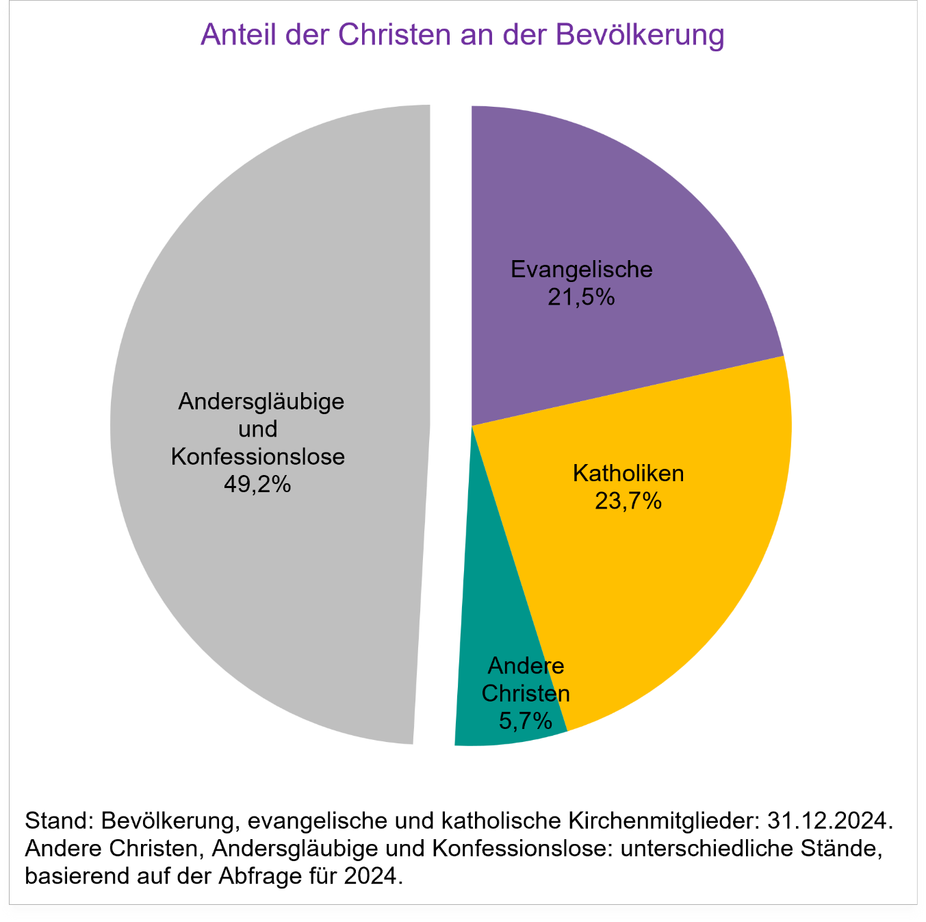
Zurück zum Inhaltsverzeichnis

Grafik 2a_GK
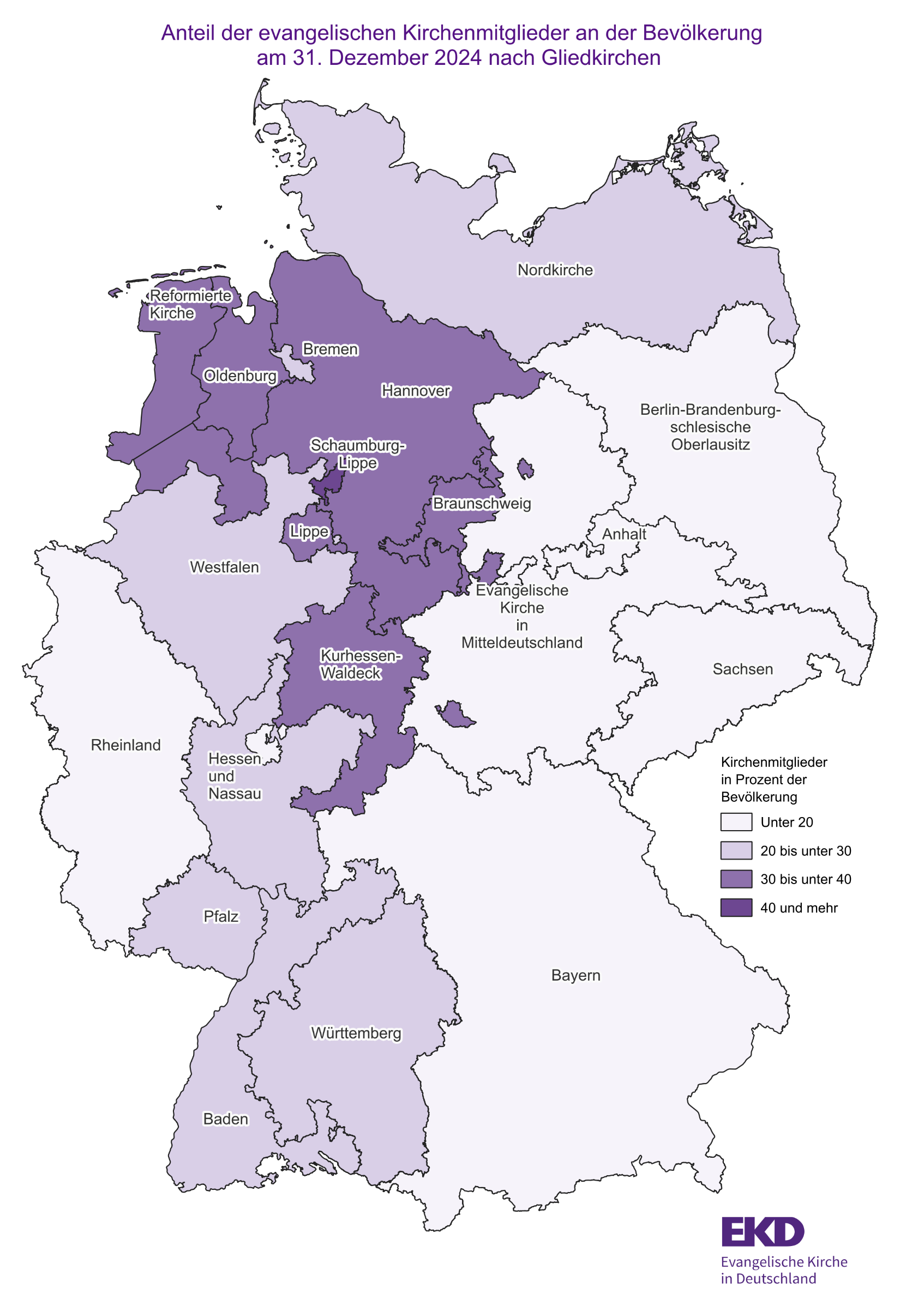
Zurück zum Inhaltsverzeichnis

Grafik 2b_BL
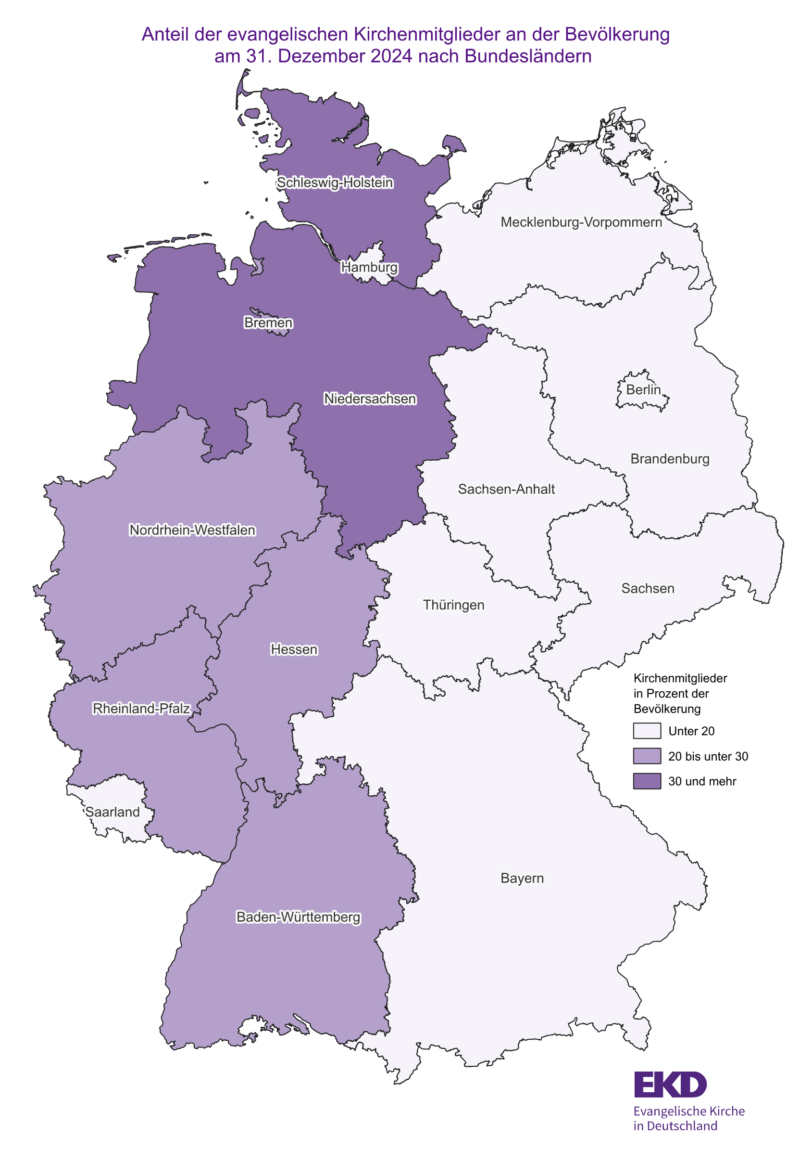
Zurück zum Inhaltsverzeichnis

Gafik 3_GK
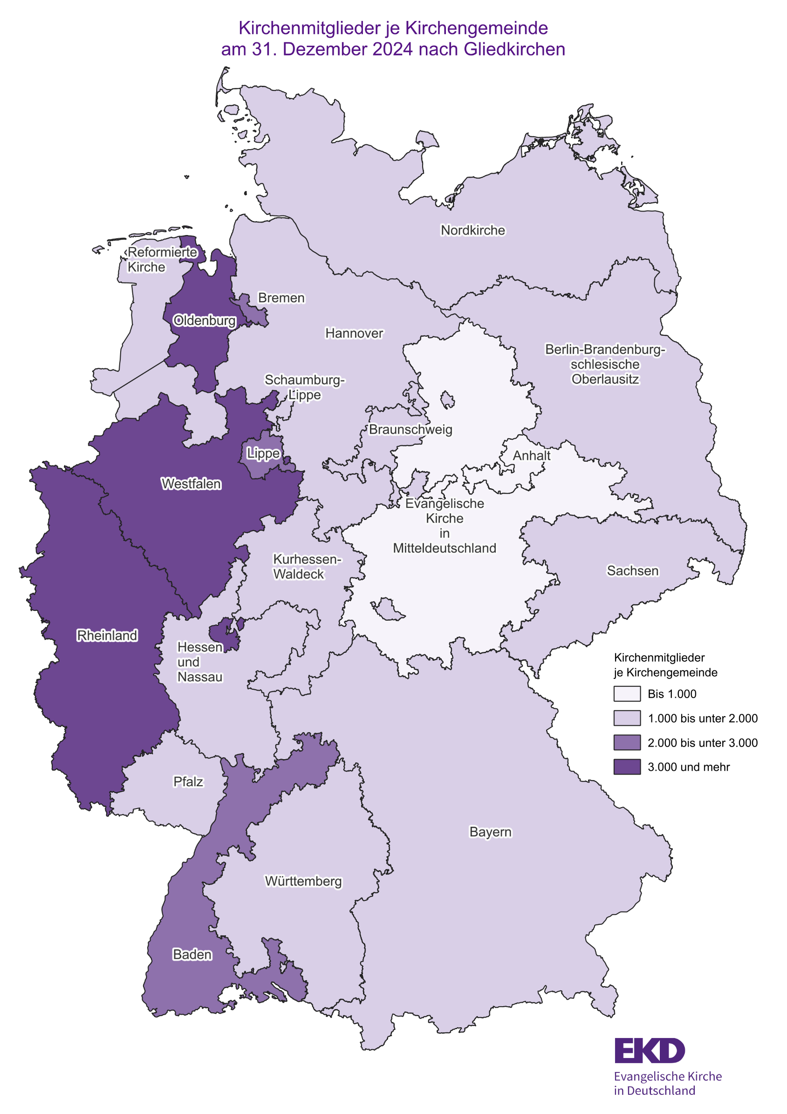
Zurück zum Inhaltsverzeichnis

Grafik 4_GK
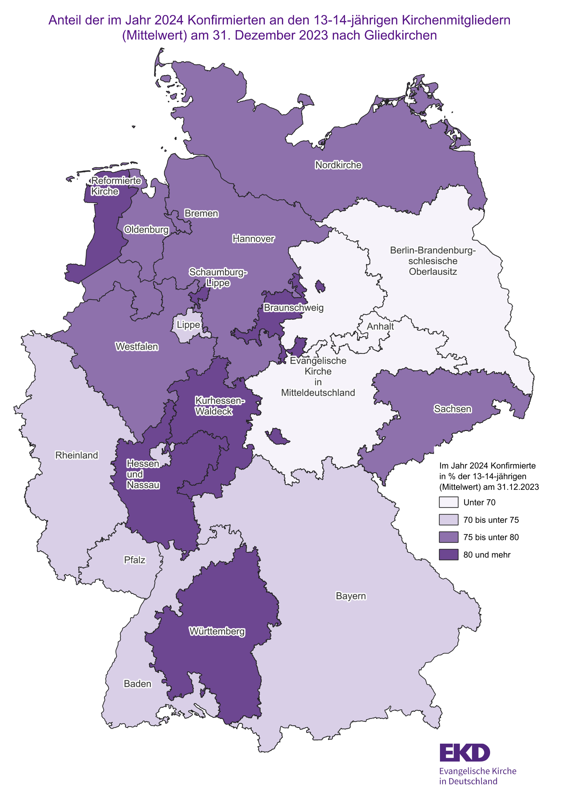
Zurück zum Inhaltsverzeichnis

Grafik 5_GK
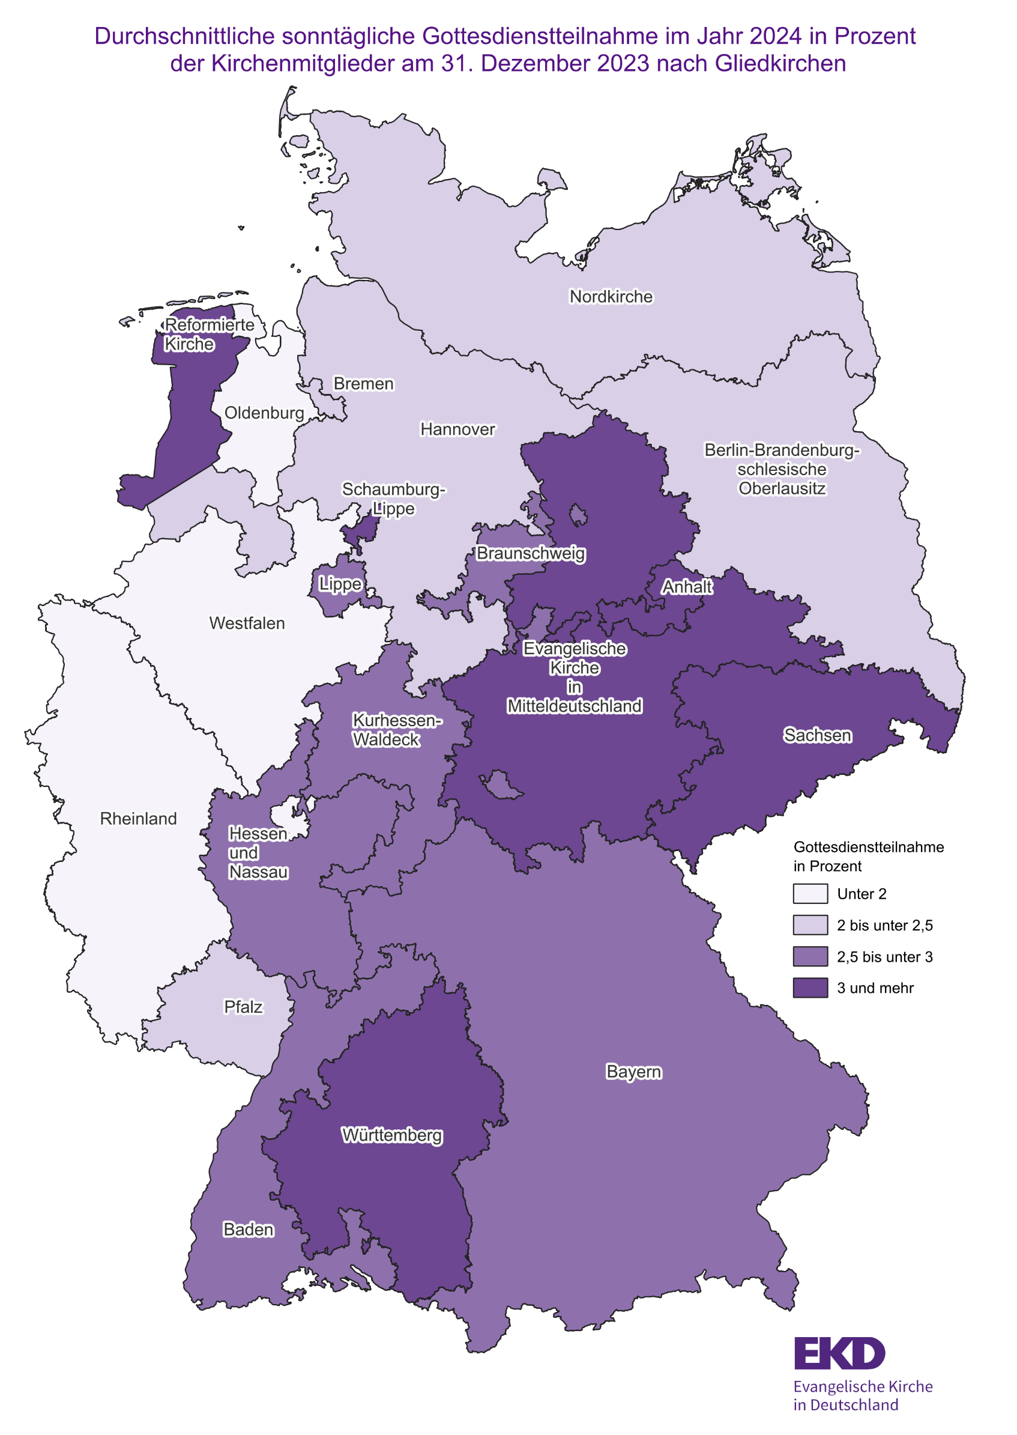
Zurück zum Inhaltsverzeichnis

Grafik 6a_GK
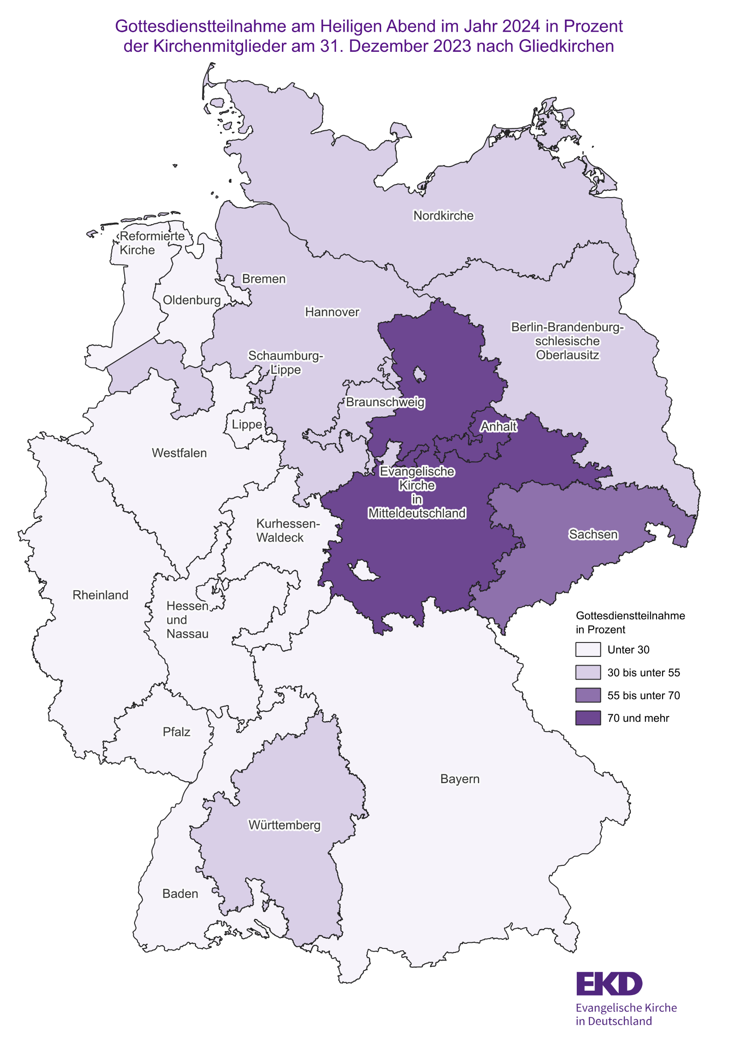
Zurück zum Inhaltsverzeichnis

Grafik 6b_BL
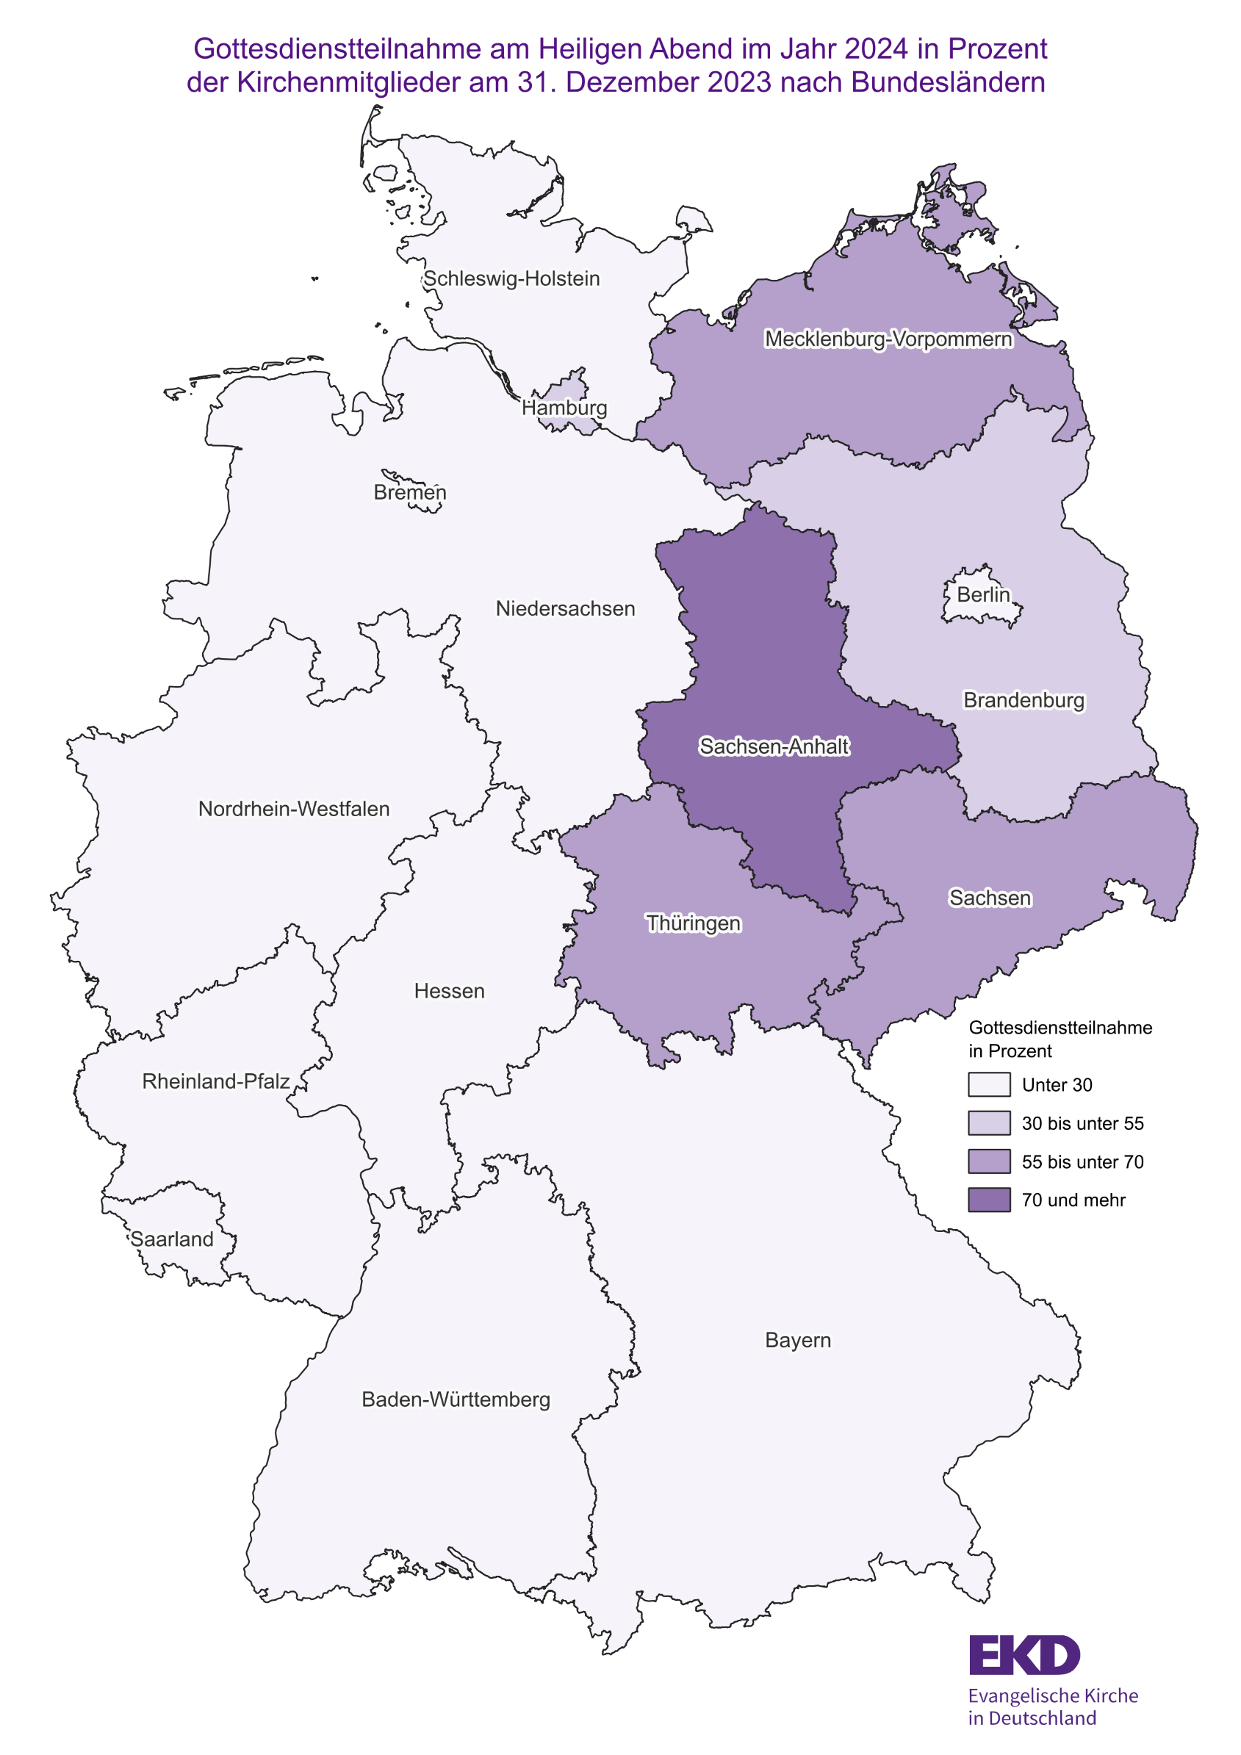
Zurück zum Inhaltsverzeichnis

Grafik 7a_GK
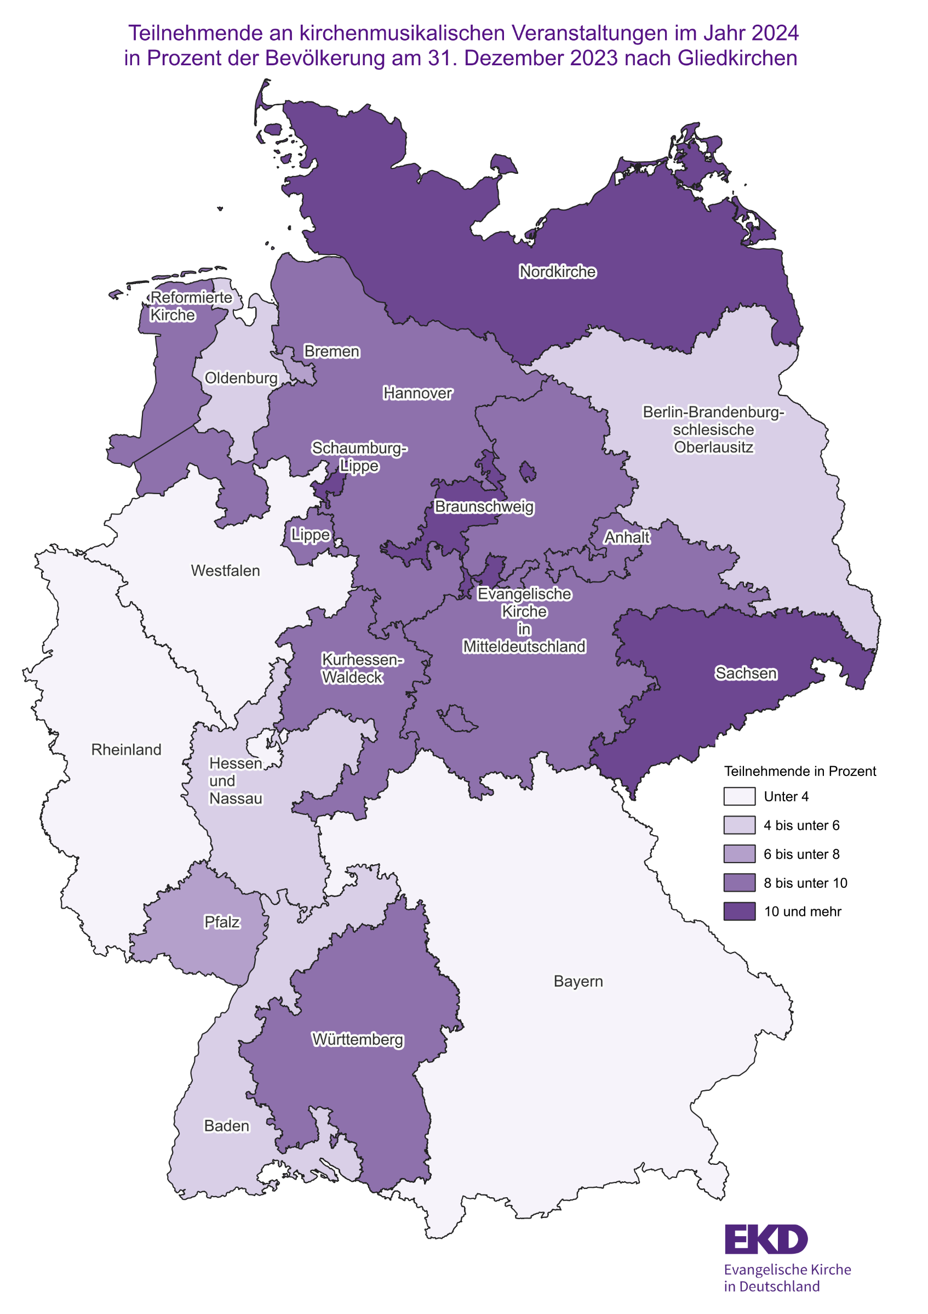
Zurück zum Inhaltsverzeichnis

Grafik 7b_BL
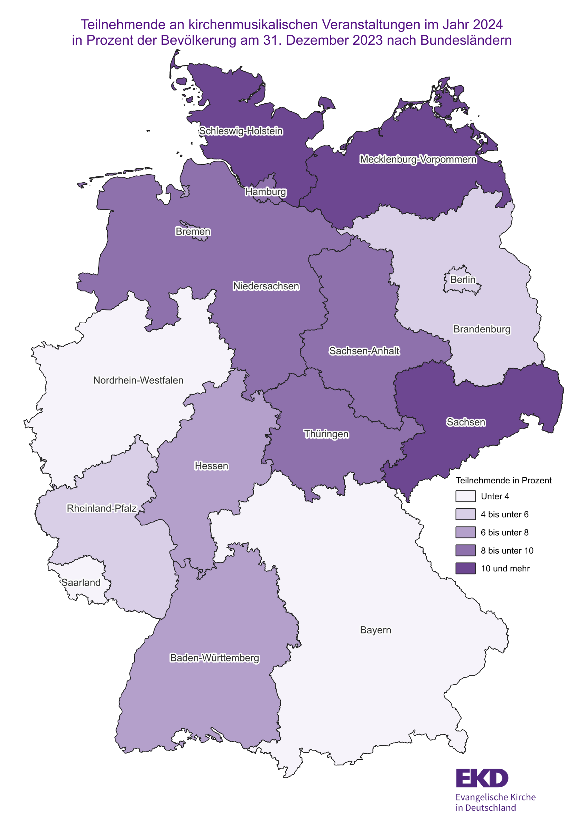
Zurück zum Inhaltsverzeichnis

Grafik 8_GK
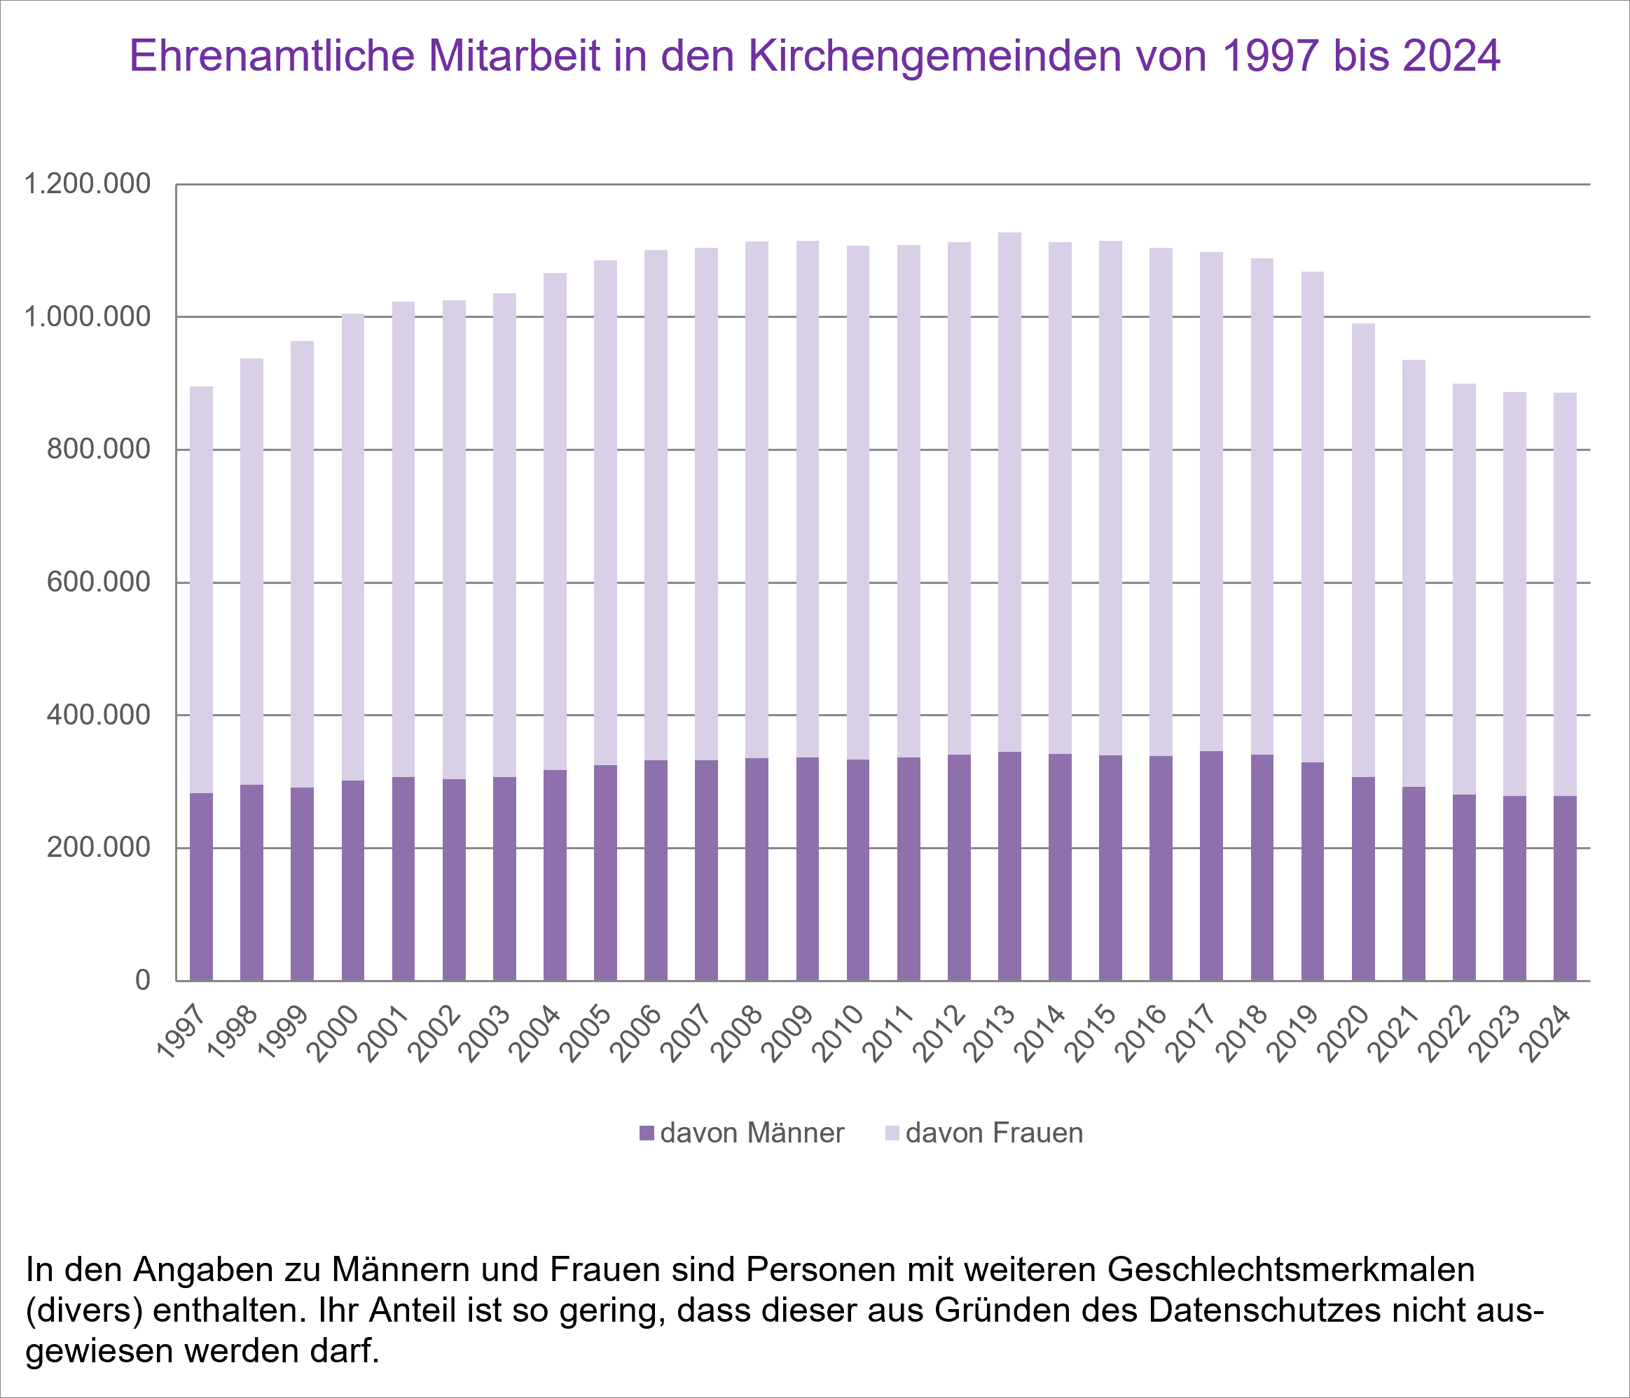
Zurück zum Inhaltsverzeichnis

